Tarjetasv1
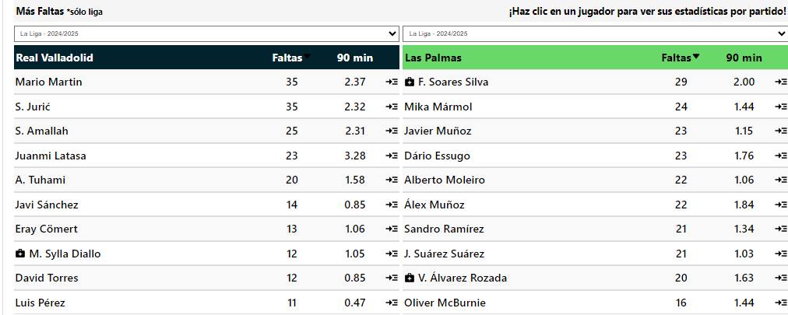
 |  |  |  |  |  |  | Goles | Tiros pp | Disciplina | Posesion% | AciertoPase% | Aéreos | Rating |  |  |  |  |  |  |  |  |  |  |  |  |  |  |  |  |  |  |  |  | Valladolid tuvieron 4 o más tarjetas en los últimos 4 partidos de liga en casa |  |  |  | Los rivales han recibido más de 2 tarjetas en sus últimos 12 partidos de liga en casa 🔥 |  |  | 4 o más tarjetas totales en 7/10 partidos de liga fuera de casa
 | G1 |  |  |  | G2 |  | 7 | 9.5 | 342 | 42.8 | 82.2 | 15 | 6.46 |  |  |  |  |  |  |  |  |  |  |  |  |  |  |  |  |  |  |  |  | Valladolid tuvieron 4 o más tarjetas en los últimos 3 partidos de liga |  |  |  |  | Los rivales han recibido más de 2 tarjetas en 10/10 partidos de liga en casa |  |  | 1 o más tarjetas por equipo en 7/10 partidos de liga fuera de casa
Valladolid |  |  | VS | Las Palmas |  |  | 23 | 8.5 | 341 | 49.5 | 80.9 | 13.7 | 6.46 | Arbitro | A favor (G1) |  |  |  |  |  |  |  |  | Arbitro | En contra (G1)
Tarjetas | Total | Casa |  | Tarjetas | Total | Afuera |  |  |  |  |  |  |  | Nombre | Jgdos | Faltas pp | Faltas pe | Pen pp | Amar pp | Amar | Rojo pp | Roja |  | Nombre | Jgdos | Faltas pp | Faltas pe | Pen pp | Amar pp | Amar | Rojo pp | Roja |  | Valladolid tuvieron 5 o más tarjetas en los últimos 4 partidos de liga en casa |  |  |  |  | 4 o más tarjetas totales en sus últimos 4 partidos de liga en casa |  |  | Recibido más tarjetas en 7/10 partidos de liga fuera de casa
Mas de 3.5 | 80% | 80% |  | Mas de 3.5 | 80% | 60% | Viernes, 28 Febrero 14:00 |  |  |  | G1 |  |  | 1.Pablo González Fuertes | 2 | 14.00 | 1.17 | 0.00 | 3.00 | 6 | 0.00 | 0 |  | 1.Pablo González Fuertes | 2 | 13.00 | 1.13 | 0.00 | 2.00 | 4 | 0.00 | 0 |  | Valladolid tuvieron 6 o más tarjetas en los últimos 4 partidos de liga en casa |  |  |  |  | 4 o más tarjetas totales en 9/10 partidos de liga en casa |  |  | Recibido más de 2 tarjetas en sus últimos 4 partidos de liga fuera de casa 🔥
Mas de 4.5 | 60% | 80% |  | Mas de 4.5 | 60% |  |  |  |  |  | Situcaiones Tarjetas |  |  | 2.G.C. Fernández | 2 | 10.50 | 0.78 | 0.00 | 2.50 | 5 | 0.00 | 0 |  | 2.G.C. Fernández | 2 | 11.50 | 0.72 | 0.00 | 3.00 | 6 | 0.00 | 0 |  |  |  |  |  |  | 5 o más tarjetas totales en sus últimos 4 partidos de liga en casa |  |  | Recibido más de 2 tarjetas en 8/10 partidos de liga fuera de casa
Mas de 5,5 | 60% | 80% |  | Mas de 5,5 |  |  |  |  |  |  | Tipos | Tarjetas |  | 3.Adrián Cordero Vega | 2 | 16.50 | 0.89 | 0.00 | 3.00 | 6 | 0.00 | 0 |  | 3.Adrián Cordero Vega | 2 | 11.00 | 0.88 | 0.00 | 4.00 | 8 | 0.00 | 0 |  | Valladolid recibió 2 o más tarjetas en sus últimos 7 partidos de liga |  |  |  |  | 5 o más tarjetas totales en 9/10 partidos de liga en casa
Mas de 6.5 |  |  |  | Mas de 6.5 |  |  | Valladolid | Mas de 2 | 1.5 |  | Faltas | 28 |  | 4.Mateo Busquets Ferrer | 1 | 11.00 | 1.10 | 1.00 | 1.00 | 1 | 1.00 | 1 |  | 4.Mateo Busquets Ferrer | 1 | 12.00 | 0.92 | 0.00 | 3.00 | 3 | 0.00 | 0 |  | Las Palmas recibió 2 o más tarjetas en sus últimos 4 partidos de la liga fuera de casa |  |  |  |  | 6 o más tarjetas totales en sus últimos 4 partidos de liga en casa
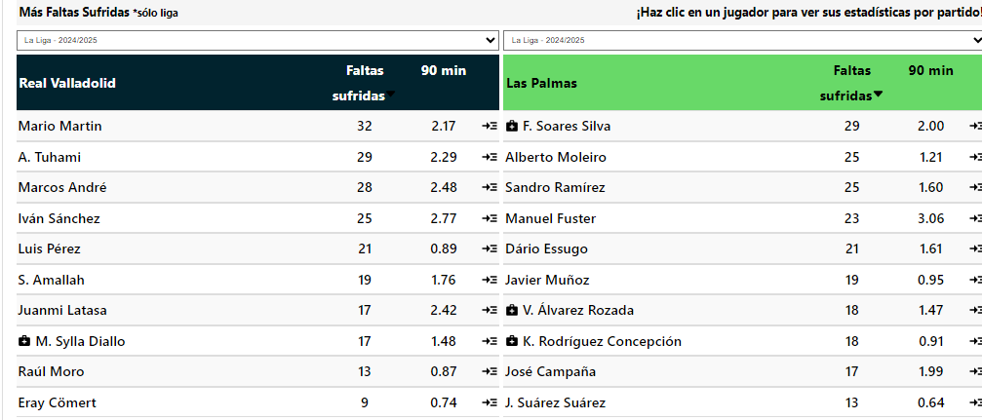
 |  |  |  |  |  |  | Total | Mas de 4 | 1.3 |  | Otro | 9 |  | 5.A.Q. González | 1 | 13.00 | 0.68 | 0.00 | 1.00 | 1 | 0.00 | 0 |  | 5.A.Q. González | 1 | 19.00 | 1.58 | 0.00 | 5.00 | 5 | 0.00 | 0 |  | Valladolid recibió 2 o más tarjetas en sus últimos 4 partidos de liga en casa |  |  |  |  | 6 o más tarjetas totales en 8/10 partidos de liga en casa
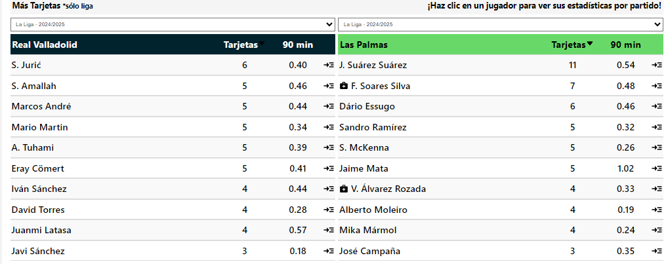
 |  |  |  |  |  |  |  |  |  |  | A. Deportivo | 2 |  | 6.F.J.H. Maeso | 1 | 16.00 | 1.07 | 0.00 | 4.00 | 4 | 0.00 | 0 |  | 6.F.J.H. Maeso | 1 | 13.00 | 1.63 | 1.00 | 3.00 | 3 | 0.00 | 0 |  |  |  |  |  |  | 1 o más tarjetas por equipo en sus últimos 12 partidos de liga en casa
G1 |  |  |  | G1 |  |  | G1 |  |  |  | Simulacion |  |  | 7.M.Á.O. Arias | 1 | 10.00 | 0.42 | 0.00 | 4.00 | 4 | 1.00 | 1 |  | 7.M.Á.O. Arias | 1 | 10.00 | 0.91 | 0.00 | 2.00 | 2 | 0.00 | 0 |  | Valladolid recibió 2 o más tarjetas en sus últimos 4 partidos de liga en casa |  |  |  |  | 1 o más tarjetas por equipo en 10/10 partidos de liga en casa
A favor del Equipo |  |  |  | En contra del Equipo |  |  | Mas Tarjetas |  |  |  |  |  |  | 8.J.L.M. Montero | 1 | 16.00 | 1.00 | 0.00 | 3.00 | 3 | 0.00 | 0 |  | 8.J.L.M. Montero | 1 | 11.00 | 0.55 | 0.00 | 2.00 | 2 | 0.00 | 0 |  |  |  |  |  |  | 1 o más tarjetas por equipo en sus últimos 4 partidos de liga en casa
Tarjetas | Total | Casa |  | Tarjetas | Total | Casa | Tarjetas | Total | Casa |  | G2 |  |  | 9.Javier Alberola Rojas | 1 | 11.00 | 1.22 | 0.00 | 4.00 | 4 | 0.00 | 0 |  | 9.Javier Alberola Rojas | 1 | 10.00 | 1.00 | 0.00 | 2.00 | 2 | 0.00 | 0 |  | Valladolid tuvieron 1 o más tarjetas para ambos equipos en los últimos 21 partidos de liga |  |  |  |  | 1 o más tarjetas por equipo en 9/10 partidos de liga en casa
Mas de 1.5 | 100% | 80% |  | Mas de 1.5 | 80% | 100% | Mas | 80% | 60% |  | Situcaiones Tarjetas |  |  | Total / Promedio | 12 | 13.25 | 0.88 | 0.08 | 2.83 | 34 | 0.17 | 2 | 2 | Total / Promedio | 12 | 12.17 | 0.95 | 0.08 | 2.92 | 35 | 0.00 | 0 | 0 | Valladolid tuvieron 1 o más tarjetas para ambos equipos en los últimos 12 partidos de liga en casa
Mas de 2.5 | 60% | 60% |  | Mas de 2.5 |  |  |  |  |  |  | Tipos | Tarjetas |  |  |  |  |  |  |  |  |  |  |  |  |  |  |  |  |  |  |  |  |  | Las Palmas tuvieron 1 o más tarjetas para ambos equipos en los últimos 5 partidos de liga |  |  |  |  | Recibido más de 2 tarjetas en sus últimos 4 partidos de liga en casa 🔥
Mas de 3,5 | 60% | 60% |  | Mas de 3,5 |  |  |  |  |  |  | Faltas | 25 |  | Arbitro | A favor (G2) |  |  |  |  |  |  |  |  | Arbitro | En contra (G2) |  |  |  |  |  |  |  |  |  |  |  |  |  | Recibido más de 2 tarjetas en 9/10 partidos de liga en casa
 |  |  |  |  |  |  |  |  |  |  | Otro | 9 |  | Nombre | Jgdos | Faltas pp | Faltas pe | Pen pp | Amar pp | Amar | Rojo pp | Roja |  | Nombre | Jgdos | Faltas pp | Faltas pe | Pen pp | Amar pp | Amar | Rojo pp | Roja |  | Valladolid tuvieron 2 o más tarjetas para ambos equipos en los últimos 4 partidos de liga en casa |  |  |  |  | Recibido más de 3 tarjetas en 8/10 partidos de liga en casa
G2 |  |  |  | G2 |  |  | G2 |  |  |  | A. Deportivo | 1 |  | 1.Mario Melero López | 3 | 11.67 | 0.78 | 0.67 | 3.33 | 10 | 0.00 | 0 |  | 1.Mario Melero López | 3 | 14.67 | 1.07 | 0.00 | 1.33 | 4 | 0.00 | 0 |  | Valladolid tuvieron 2 o más tarjetas para ambos equipos en los últimos 3 partidos de liga
A favor del Equipo |  |  |  | En contra del Equipo |  |  | Mas Tarjetas |  |  |  | Simulacion |  |  | 2.R. deB. Bengoetxea | 2 | 11.50 | 0.57 | 0.50 | 1.00 | 2 | 0.00 | 0 |  | 2.R. deB. Bengoetxea | 2 | 12.00 | 0.86 | 0.00 | 1.00 | 2 | 0.00 | 0
Tarjetas | Total | Afuera |  | Tarjetas | Total | Afuera | Tarjetas | Total | Afuera |  |  |  |  | 3.Jesús Gil Manzano | 1 | 12.00 | 0.80 | 1.00 | 9.00 | 9 | 0.00 | 0 |  | 3.Jesús Gil Manzano | 1 | 12.00 | 0.63 | 0.00 | 3.00 | 3 | 1.00 | 1
Mas de 1.5 | 80% | 80% |  | Mas de 1.5 | 60% |  | Mas |  | 60% |  |  |  |  | 4.F.J.H. Maeso | 1 | 13.00 | 0.65 | 0.00 | 3.00 | 3 | 0.00 | 0 |  | 4.F.J.H. Maeso | 1 | 9.00 | 0.50 | 0.00 | 1.00 | 1 | 0.00 | 0
Mas de 2.5 | 60% |  |  | Mas de 2.5 |  |  |  |  |  |  |  |  |  | 5.M.Á.O. Arias | 1 | 13.00 | 0.72 | 0.00 | 4.00 | 4 | 0.00 | 0 |  | 5.M.Á.O. Arias | 1 | 7.00 | 0.88 | 0.00 | 1.00 | 1 | 0.00 | 0
Mas de 3,5 | 60% |  |  | Mas de 3,5 |  |  | Promedio de Tarjetas |  |  |  | Promedio de Faltas |  |  | 6.I.D. deM. Escuderos | 1 | 11.00 | 0.65 | 1.00 | 5.00 | 5 | 0.00 | 0 |  | 6.I.D. deM. Escuderos | 1 | 15.00 | 0.94 | 0.00 | 2.00 | 2 | 0.00 | 0
 |  |  |  |  |  |  | 6.1 | Total | 4.2 |  | 25.4 | Total | 23.6 | 7.Victor García Verdura | 1 | 9.00 | 0.90 | 1.00 | 0.00 | 0 | 0.00 | 0 |  | 7.Victor García Verdura | 1 | 13.00 | 0.81 | 0.00 | 3.00 | 3 | 0.00 | 0
G1 |  |  |  | G2 |  |  | 3.2 | A Favor | 2.8 |  | 13.2 | Recibidas | 11.8 | 8.Adrián Cordero Vega | 1 | 11.00 | 0.58 | 0.00 | 0.00 | 0 | 0.00 | 0 |  | 8.Adrián Cordero Vega | 1 | 7.00 | 0.78 | 0.00 | 0.00 | 0 | 0.00 | 0
Ambos Marcan |  |  |  | Ambos Marcan |  |  | 2.9 | En Contra | 1.4 |  | 12.2 | Cometidas | 11.8 | 9.A.Q. González | 1 | 13.00 | 1.30 | 1.00 | 1.00 | 1 | 1.00 | 1 |  | 9.A.Q. González | 1 | 11.00 | 0.52 | 0.00 | 0.00 | 0 | 0.00 | 0
Tarjetas | Total | Casa |  | Tarjetas | Total | Afuera |  |  |  |  |  |  |  | Total / Promedio | 12 | 11.67 | 0.72 | 0.58 | 2.83 | 34 | 0.08 | 1 |  | Total / Promedio | 12 | 11.83 | 0.81 | 0.00 | 1.33 | 16 | 0.08 | 1
Mas de 0.5 | 100% | 100% |  | Mas de 0.5 | 100% | 60%
Mas de 1.5 | 80% | 80% |  | Mas de 1.5 | 60%
Mas de 2,5 |  |  |  | Mas de 2,5

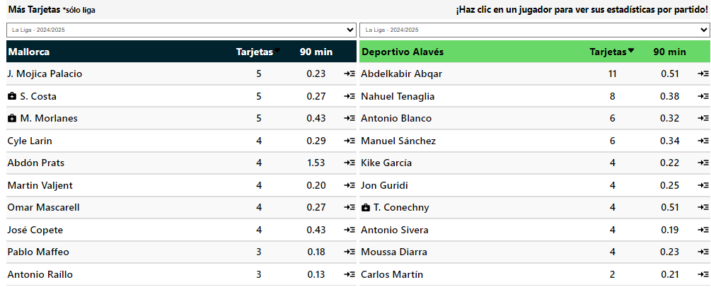
 |  |  |  |  |  |  |  |  |  |  |  |  |  |  |  |  |  |  |  |  |  |  |  |  |  |  |  |  |  |  |  |  |  | Mallorca tuvieron 4 o más tarjetas en los últimos 8 partidos de liga
 | G1 |  |  |  | G2 |  | Goles | Tiros pp | Disciplina | Posesion% | AciertoPase% | Aéreos | Rating |  |  |  |  |  |  |  |  |  |  |  |  |  |  |  |  |  |  |  |  | Alaves tuvieron 4 o más tarjetas en los últimos 7 partidos de liga |  |  |  |  | Los rivales han recibido más de 2 tarjetas en sus últimos 5 partidos de liga en casa 🔥 |  |  | Los rivales han recibido más de 2 tarjetas en sus últimos 6 partidos de liga fuera de casa 🔥
Mallorca |  |  | VS | Alaves |  |  | 13 | 10.9 | 244 | 43.7 | 80.3 | 16.8 | 6.57 | Arbitro | A favor (G1) |  |  |  |  |  |  |  |  | Arbitro | En contra (G1) |  |  |  |  |  |  |  |  | Mallorca tuvieron 4 o más tarjetas en los últimos 5 partidos de liga en casa |  |  |  |  |  |  |  |  | Los rivales han recibido más de 2 tarjetas en 9/10 partidos de liga fuera de casa
Tarjetas | Total | Casa |  | Tarjetas | Total | Afuera | 21 | 10.5 | 410 | 42.2 | 73.3 | 16.4 | 6.42 | Nombre | Jgdos | Faltas pp | Faltas pe | Pen pp | Amar pp | Amar | Rojo pp | Roja |  | Nombre | Jgdos | Faltas pp | Faltas pe | Pen pp | Amar pp | Amar | Rojo pp | Roja |  | Alaves tuvieron 4 o más tarjetas en los últimos 3 partidos de la liga fuera de casa |  |  |  |  |  | 4 o más tarjetas totales en sus últimos 5 partidos de liga en casa |  |  | Los rivales han recibido más de 3 tarjetas en sus últimos 3 partidos de liga fuera de casa 🔥
Mas de 3.5 | 100% | 100% |  | Mas de 3.5 | 100% | 80% |  |  |  |  |  |  |  | 1.Javier Alberola Rojas | 2 | 10.50 | 0.68 | 0.00 | 1.50 | 3 | 0.50 | 1 |  | 1.Javier Alberola Rojas | 2 | 15.50 | 0.79 | 0.00 | 1.50 | 3 | 0.00 | 0 |  |  |  |  |  |  |  | 4 o más tarjetas totales en 7/10 partidos de liga en casa |  |  | Los rivales han recibido más de 3 tarjetas en 8/10 partidos de liga fuera de casa
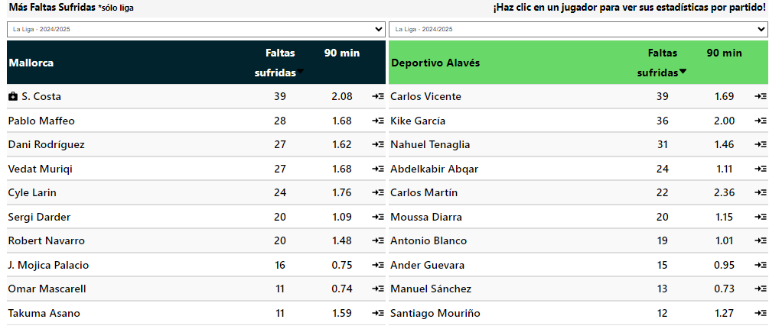
Mas de 4.5 | 80% | 100% |  | Mas de 4.5 | 80% | 80% | Domingo, 02 Marzo 11:30 |  |  |  | G1 |  |  | 2.Adrián Cordero Vega | 2 | 6.00 | 0.35 | 0.00 | 1.00 | 2 | 0.00 | 0 |  | 2.Adrián Cordero Vega | 2 | 10.50 | 0.58 | 1.00 | 2.50 | 5 | 0.00 | 0 |  | Mallorca tuvieron 5 o más tarjetas en los últimos 5 partidos de liga en casa |  |  |  |  |  | 5 o más tarjetas totales en sus últimos 5 partidos de liga en casa
Mas de 5,5 |  |  |  | Mas de 5,5 | 60% | 80% |  |  |  |  | Situcaiones Tarjetas |  |  | 3.A.Q. González | 1 | 9.00 | 0.38 | 1.00 | 1.00 | 1 | 0.00 | 0 |  | 3.A.Q. González | 1 | 14.00 | 0.78 | 0.00 | 1.00 | 1 | 0.00 | 0 |  | Alaves tuvieron 5 o más tarjetas en los últimos 3 partidos de la liga fuera de casa |  |  |  |  |  | 1 o más tarjetas por equipo en sus últimos 11 partidos de liga en casa |  |  | 4 o más tarjetas totales en sus últimos 3 partidos de liga fuera de casa 🔥
Mas de 6.5 |  |  |  | Mas de 6.5 | 60% | 80% | Tarjeta | Mas de 4 |  |  | Tipos | Tarjetas |  | 4.R. deB. Bengoetxea | 1 | 11.00 | 0.73 | 0.00 | 3.00 | 3 | 1.00 | 1 |  | 4.R. deB. Bengoetxea | 1 | 10.00 | 1.00 | 0.00 | 3.00 | 3 | 0.00 | 0 |  |  |  |  |  |  |  | 1 o más tarjetas por equipo en 10/10 partidos de liga en casa |  |  | 4 o más tarjetas totales en 9/10 partidos de liga fuera de casa
 |  |  |  |  |  |  | Alaves | Mas de 2 |  |  | Faltas | 15 |  | 5.Jesús Gil Manzano | 1 | 13.00 | 0.93 | 1.00 | 4.00 | 4 | 0.00 | 0 |  | 5.Jesús Gil Manzano | 1 | 13.00 | 1.08 | 0.00 | 3.00 | 3 | 0.00 | 0 |  | Alaves tuvieron 6 o más tarjetas en los últimos 3 partidos de la liga fuera de casa |  |  |  |  |  |  |  |  | 5 o más tarjetas totales en sus últimos 3 partidos de liga fuera de casa 🔥
 |  |  |  |  |  |  |  |  |  |  | Otro | 14 |  | 6.Juan Martínez Munuera | 1 | 9.00 | 0.45 | 0.00 | 3.00 | 3 | 1.00 | 1 |  | 6.Juan Martínez Munuera | 1 | 12.00 | 0.67 | 0.00 | 1.00 | 1 | 0.00 | 0 |  |  |  |  |  |  |  |  |  |  | 5 o más tarjetas totales en 7/10 partidos de liga fuera de casa
G1 |  |  |  | G1 |  |  | G1 |  |  |  | A. Deportivo |  |  | 7.César Soto Grado | 1 | 11.00 | 0.61 | 0.00 | 1.00 | 1 | 0.00 | 0 |  | 7.César Soto Grado | 1 | 6.00 | 0.40 | 0.00 | 0.00 | 0 | 1.00 | 1 |  | Alaves tuvieron 7 o más tarjetas en los últimos 3 partidos de la liga fuera de casa |  |  |  |  |  |  |  |  | 6 o más tarjetas totales en sus últimos 3 partidos de liga fuera de casa 🔥
A favor del Equipo |  |  |  | En contra del Equipo |  |  | Mas Tarjetas |  |  |  | Simulacion |  |  | 8.J.M.S. Martínez | 1 | 10.00 | 0.53 | 0.00 | 1.00 | 1 | 0.00 | 0 |  | 8.J.M.S. Martínez | 1 | 16.00 | 0.80 | 0.00 | 3.00 | 3 | 0.00 | 0 |  |  |  |  |  |  |  |  |  |  | 6 o más tarjetas totales en 7/10 partidos de liga fuera de casa
Tarjetas | Total | Casa |  | Tarjetas | Total | Casa | Tarjetas | Total | Casa |  |  |  |  | 9.F.J.H. Maeso | 1 | 10.00 | 1.00 | 0.00 | 5.00 | 5 | 1.00 | 1 |  | 9.F.J.H. Maeso | 1 | 14.00 | 1.00 | 0.00 | 2.00 | 2 | 0.00 | 0 |  | Alaves recibió 2 o más tarjetas en sus últimos 6 partidos de liga |  |  |  |  |  |  |  |  | 7 o más tarjetas totales en sus últimos 3 partidos de liga fuera de casa 🔥
Mas de 1.5 | 60% | 60% |  | Mas de 1.5 | 80% | 100% | Mas | 60% | 60% |  | G2 |  |  | 10.M.Á.O. Arias | 1 | 7.00 | 0.88 | 0.00 | 1.00 | 1 | 0.00 | 0 |  | 10.M.Á.O. Arias | 1 | 13.00 | 0.72 | 0.00 | 4.00 | 4 | 0.00 | 0 |  | Alaves recibió 2 o más tarjetas en sus últimos 3 partidos de la liga fuera de casa |  |  |  |  |  |  |  |  | 1 o más tarjetas por equipo en sus últimos 9 partidos de liga fuera de casa 🔥
Mas de 2.5 | 60% | 60% |  | Mas de 2.5 |  | 60% |  |  |  |  | Situcaiones Tarjetas |  |  | 11.Alejandro Muñiz Ruiz | 1 | 15.00 | 1.15 | 0.00 | 0.00 | 0 | 0.00 | 0 |  | 11.Alejandro Muñiz Ruiz | 1 | 10.00 | 0.77 | 0.00 | 1.00 | 1 | 1.00 | 1 |  |  |  |  |  |  |  |  |  |  | 1 o más tarjetas por equipo en 9/10 partidos de liga fuera de casa
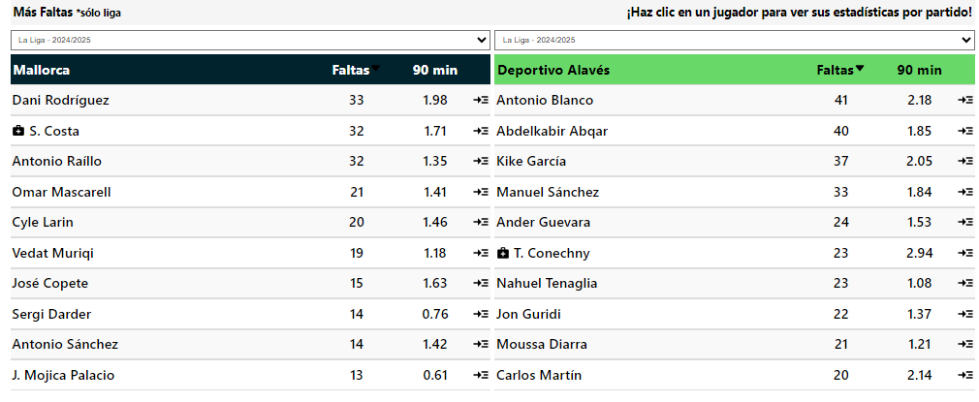
Mas de 3,5 |  |  |  | Mas de 3,5 |  |  |  |  |  |  | Tipos | Tarjetas |  | Total / Promedio | 13 | 9.85 | 0.62 | 0.15 | 1.85 | 24 | 0.31 | 4 |  | Total / Promedio | 13 | 12.31 | 0.75 | 0.15 | 2.00 | 26 | 0.15 | 2 |  | adversarios del Alaves recibieron 2 o más tarjetas en sus últimos 12 partidos de liga |  |  |  |  |  |  |  |  | 1 o más tarjetas por equipo en sus últimos 3 partidos de liga fuera de casa 🔥
 |  |  |  |  |  |  |  |  |  |  | Faltas | 29 |  |  |  |  |  |  |  |  |  |  |  |  |  |  |  |  |  |  |  |  |  | adversarios del Alaves recibieron 2 o más tarjetas en sus últimos 6 partidos de la liga fuera de casa |  |  |  |  |  |  |  |  | 1 o más tarjetas por equipo en 7/10 partidos de liga fuera de casa
G2 |  |  |  | G2 |  |  | G2 |  |  |  | Otro | 9 |  | Arbitro | A favor (G2) |  |  |  |  |  |  |  |  | Arbitro | En contra (G2) |  |  |  |  |  |  |  |  | adversarios del Mallorca recibieron 2 o más tarjetas en sus últimos 5 partidos de liga en casa
A favor del Equipo |  |  |  | En contra del Equipo |  |  | Mas Tarjetas |  |  |  | A. Deportivo | 3 |  | Nombre | Jgdos | Faltas pp | Faltas pe | Pen pp | Amar pp | Amar | Rojo pp | Roja |  | Nombre | Jgdos | Faltas pp | Faltas pe | Pen pp | Amar pp | Amar | Rojo pp | Roja |  |  |  |  |  |  |  |  |  |  | Recibido más de 2 tarjetas en sus últimos 3 partidos de liga fuera de casa 🔥
Tarjetas | Total | Afuera |  | Tarjetas | Total | Afuera | Tarjetas | Total | Afuera |  | Simulacion |  |  | 1.A.Q. González | 2 | 22.00 | 1.38 | 0.50 | 2.50 | 5 | 0.00 | 0 |  | 1.A.Q. González | 2 | 12.50 | 0.78 | 0.00 | 1.50 | 3 | 0.00 | 0 |  | adversarios del Alaves recibieron 3 o más tarjetas en sus últimos 3 partidos de la liga fuera de casa |  |  |  |  |  |  |  |  | Recibido más de 2 tarjetas en 8/10 partidos de liga fuera de casa
Mas de 1.5 | 100% | 80% |  | Mas de 1.5 | 100% | 100% | Mas |  |  |  |  |  |  | 2.César Soto Grado | 1 | 14.00 | 0.74 | 0.00 | 3.00 | 3 | 0.00 | 0 |  | 2.César Soto Grado | 1 | 13.00 | 1.44 | 0.00 | 5.00 | 5 | 0.00 | 0 |  |  |  |  |  |  |  |  |  |  | Recibido más de 3 tarjetas en 7/10 partidos de liga fuera de casa
Mas de 2.5 |  | 60% |  | Mas de 2.5 | 80% | 80% |  |  |  |  |  |  |  | 3.A.J.H. Hernández | 1 | 24.00 | 0.75 | 0.00 | 5.00 | 5 | 0.00 | 0 |  | 3.A.J.H. Hernández | 1 | 12.00 | 0.80 | 1.00 | 4.00 | 4 | 1.00 | 1 |  | adversarios del Alaves recibieron 4 o más tarjetas en sus últimos 3 partidos de la liga fuera de casa
Mas de 3,5 |  |  |  | Mas de 3,5 | 60% | 80% | Promedio de Tarjetas |  |  |  | Promedio de Faltas |  |  | 4.J.M.S. Martínez | 1 | 13.00 | 1.00 | 0.00 | 4.00 | 4 | 0.00 | 0 |  | 4.J.M.S. Martínez | 1 | 16.00 | 1.33 | 1.00 | 4.00 | 4 | 1.00 | 1
 |  |  |  |  |  |  | 4.5 | Total | 6.6 |  | 22.1 | Total | 31.2 | 5.Alejandro Muñiz Ruiz | 1 | 10.00 | 0.42 | 0.00 | 0.00 | 0 | 0.00 | 0 |  | 5.Alejandro Muñiz Ruiz | 1 | 7.00 | 0.64 | 0.00 | 4.00 | 4 | 0.00 | 0 |  | Mallorca tuvieron 1 o más tarjetas para ambos equipos en los últimos 22 partidos de liga
G1 |  |  |  | G2 |  |  | 2.3 | A Favor | 3.2 |  | 9.8 | Recibidas | 17.4 | 6.J.L.P. Santana | 1 | 14.00 | 0.88 | 1.00 | 3.00 | 3 | 0.00 | 0 |  | 6.J.L.P. Santana | 1 | 17.00 | 1.00 | 0.00 | 2.00 | 2 | 0.00 | 0 |  | Alaves tuvieron 1 o más tarjetas para ambos equipos en los últimos 18 partidos de liga
Ambos Marcan |  |  |  | Ambos Marcan |  |  | 2.2 | En Contra | 3.5 |  | 12.3 | Cometidas | 13.8 | 7.I.D. deM. Escuderos | 1 | 24.00 | 1.00 | 1.00 | 6.00 | 6 | 0.00 | 0 |  | 7.I.D. deM. Escuderos | 1 | 17.00 | 1.55 | 0.00 | 3.00 | 3 | 0.00 | 0 |  | Mallorca tuvieron 1 o más tarjetas para ambos equipos en los últimos 11 partidos de liga en casa
Tarjetas | Total | Casa |  | Tarjetas | Total | Afuera |  |  |  |  |  |  |  | 8.J.L.M. Montero | 1 | 20.00 | 0.95 | 0.00 | 2.00 | 2 | 0.00 | 0 |  | 8.J.L.M. Montero | 1 | 8.00 | 0.89 | 0.00 | 5.00 | 5 | 0.00 | 0 |  | Alaves tuvieron 1 o más tarjetas para ambos equipos en los últimos 9 partidos de la liga fuera de casa
Mas de 0.5 | 100% | 100% |  | Mas de 0.5 | 100% | 100% |  |  |  |  |  |  |  | 9.Javier Alberola Rojas | 1 | 15.00 | 1.00 | 1.00 | 1.00 | 1 | 0.00 | 0 |  | 9.Javier Alberola Rojas | 1 | 20.00 | 1.05 | 1.00 | 2.00 | 2 | 0.00 | 0
Mas de 1.5 | 60% |  |  | Mas de 1.5 | 100% | 80% |  |  |  |  |  |  |  | 10.Pablo González Fuertes | 1 | 15.00 | 1.25 | 2.00 | 5.00 | 5 | 0.00 | 0 |  | 10.Pablo González Fuertes | 1 | 18.00 | 3.00 | 1.00 | 4.00 | 4 | 1.00 | 1 |  | Alaves tuvieron 2 o más tarjetas para ambos equipos en los últimos 6 partidos de liga
Mas de 2,5 |  |  |  | Mas de 2,5 |  | 60% |  |  |  |  |  |  |  | 11.Victor García Verdura | 1 | 19.00 | 1.12 | 1.00 | 3.00 | 3 | 0.00 | 0 |  | 11.Victor García Verdura | 1 | 18.00 | 1.64 | 1.00 | 3.00 | 3 | 0.00 | 0 |  | Alaves tuvieron 2 o más tarjetas para ambos equipos en los últimos 3 partidos de la liga fuera de casa
 |  |  |  |  |  |  |  |  |  |  |  |  |  | 12.Adrián Cordero Vega | 1 | 14.00 | 0.88 | 0.00 | 4.00 | 4 | 0.00 | 0 |  | 12.Adrián Cordero Vega | 1 | 8.00 | 0.44 | 0.00 | 2.00 | 2 | 1.00 | 1
 |  |  |  |  |  |  |  |  |  |  |  |  |  | Total / Promedio | 13 | 17.38 | 0.94 | 0.54 | 3.15 | 41 | 0.00 | 0 |  | Total / Promedio | 13 | 13.77 | 1.05 | 0.38 | 3.15 | 41 | 0.31 | 4

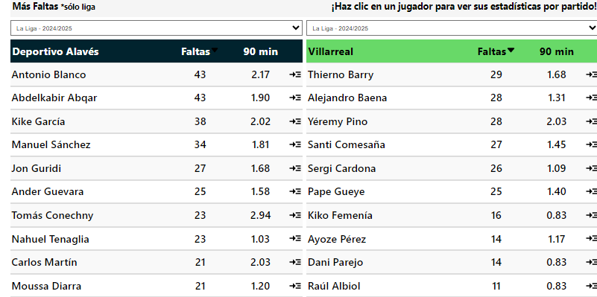
 |  |  |  |  |  |  |  |  |  |  |  |  |  |  |  |  |  |  |  |  |  |  |  |  |  |  |  |  |  |  |  |  |  | Alaves tuvieron 4 o más tarjetas en los últimos 10 partidos de liga en casa
 | G1 |  |  |  | G2 |  | Goles | Tiros pp | Disciplina | Posesion% | AciertoPase% | Aéreos | Rating |  |  |  |  |  |  |  |  |  |  |  |  |  |  |  |  |  |  |  |  | Villarreal tuvieron 4 o más tarjetas en los últimos 5 partidos de la liga fuera de casa |  |  |  |  | Los rivales han recibido más de 2 tarjetas en sus últimos 10 partidos de liga en casa 🔥 |  |  |  |  | Los rivales han recibido más de 2 tarjetas en sus últimos 8 partidos de liga fuera de casa 🔥
Alaves |  |  | VS | Villarreal |  |  | 10 | 10.8 | 242 | 47.1 | 74.3 | 19.1 | 6.50 | Arbitro | A favor (G1) |  |  |  |  |  |  |  |  | Arbitro | En contra (G1) |  |  |  |  |  |  |  |  | Villarreal tuvieron 4 o más tarjetas en los últimos 3 partidos de liga |  |  |  |  |  | Los rivales han recibido más de 2 tarjetas en 10/10 partidos de liga en casa |  |  |  |  | Los rivales han recibido más de 2 tarjetas en 9/10 partidos de liga fuera de casa
Tarjetas | Total | Casa |  | Tarjetas | Total | Afuera | 26 | 13.5 | 371 | 48.3 | 82.8 | 14.8 | 6.62 | Nombre | Jgdos | Faltas pp | Faltas pe | Pen pp | Amar pp | Amar | Rojo pp | Roja |  | Nombre | Jgdos | Faltas pp | Faltas pe | Pen pp | Amar pp | Amar | Rojo pp | Roja |  |  |  |  |  |  |  |  |  |  |  |  | Los rivales han recibido más de 3 tarjetas en 7/10 partidos de liga fuera de casa
Mas de 3.5 | 80% | 100% |  | Mas de 3.5 | 80% | 100% |  |  |  |  |  |  |  | 1.I.D. deM. Escuderos | 2 | 15.50 | 0.97 | 0.50 | 1.50 | 3 | 0.00 | 0 |  | 1.I.D. deM. Escuderos | 2 | 15.50 | 0.86 | 0.00 | 5.00 | 10 | 0.00 | 0 |  | Villarreal tuvieron 5 o más tarjetas en los últimos 5 partidos de la liga fuera de casa |  |  |  |  |  | 4 o más tarjetas totales en sus últimos 10 partidos de liga en casa
Mas de 4.5 | 80% | 100% |  | Mas de 4.5 | 60% | 60% |  |  |  |  | G1 |  |  | 2.Mateo Busquets Ferrer | 2 | 16.50 | 0.97 | 0.00 | 1.00 | 2 | 0.50 | 1 |  | 2.Mateo Busquets Ferrer | 2 | 13.50 | 0.82 | 0.00 | 4.00 | 8 | 0.00 | 0 |  | Villarreal tuvieron 5 o más tarjetas en los últimos 3 partidos de liga |  |  |  |  |  | 4 o más tarjetas totales en 10/10 partidos de liga en casa |  |  |  |  | 4 o más tarjetas totales en sus últimos 5 partidos de liga fuera de casa 🔥
Mas de 5,5 | 60% | 80% |  | Mas de 5,5 | 60% |  | Alaves | Mas de 1 |  |  | Situcaiones Tarjetas |  |  | 3.Mario Melero López | 1 | 15.00 | 1.88 | 2.00 | 4.00 | 4 | 1.00 | 1 |  | 3.Mario Melero López | 1 | 14.00 | 1.17 | 0.00 | 2.00 | 2 | 0.00 | 0 |  |  |  |  |  |  |  | 5 o más tarjetas totales en 7/10 partidos de liga en casa |  |  |  |  | 4 o más tarjetas totales en 8/10 partidos de liga fuera de casa
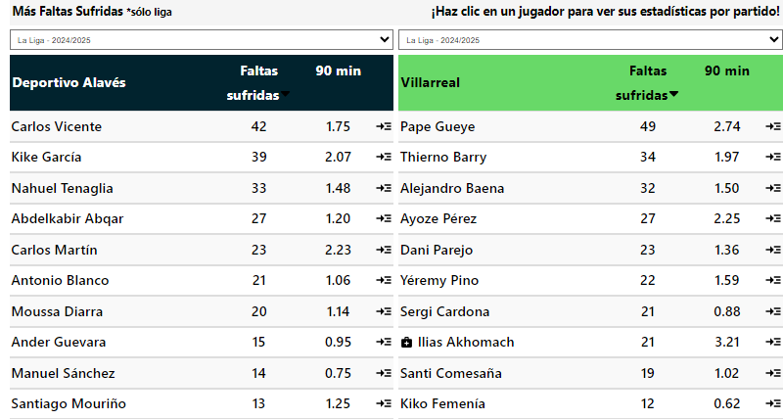
Mas de 6.5 |  |  |  | Mas de 6.5 | 60% |  | TOTAL | Mas de 4 |  |  | Tipos | Tarjetas |  | 4.Javier Alberola Rojas | 1 | 11.00 | 0.50 | 0.00 | 1.00 | 1 | 0.00 | 0 |  | 4.Javier Alberola Rojas | 1 | 16.00 | 1.33 | 0.00 | 4.00 | 4 | 0.00 | 0 |  | Villarreal tuvieron 6 o más tarjetas en los últimos 4 partidos de la liga fuera de casa |  |  |  |  |  | 1 o más tarjetas por equipo en sus últimos 10 partidos de liga en casa |  |  |  |  | 5 o más tarjetas totales en sus últimos 5 partidos de liga fuera de casa 🔥
 |  |  |  |  |  |  | Villarreal | Mas de 2 |  |  | Faltas | 48 |  | 5.Pablo González Fuertes | 1 | 19.00 | 0.86 | 0.00 | 3.00 | 3 | 0.00 | 0 |  | 5.Pablo González Fuertes | 1 | 12.00 | 0.75 | 0.00 | 2.00 | 2 | 0.00 | 0 |  |  |  |  |  |  |  | 1 o más tarjetas por equipo en 10/10 partidos de liga en casa |  |  |  |  | 5 o más tarjetas totales en 8/10 partidos de liga fuera de casa
 |  |  |  |  |  |  |  |  |  |  | Otro | 15 |  | 6.Victor García Verdura | 1 | 13.00 | 0.81 | 0.00 | 3.00 | 3 | 0.00 | 0 |  | 6.Victor García Verdura | 1 | 9.00 | 0.90 | 1.00 | 0.00 | 0 | 0.00 | 0 |  | Alaves recibió 2 o más tarjetas en sus últimos 7 partidos de liga |  |  |  |  |  | 1 o más tarjetas por equipo en sus últimos 3 partidos de liga en casa |  |  |  |  | 6 o más tarjetas totales en sus últimos 4 partidos de liga fuera de casa 🔥
G1 |  |  |  | G1 |  |  | G1 |  |  |  | A. Deportivo | 7 |  | 7.J.M.S. Martínez | 1 | 14.00 | 0.56 | 0.00 | 2.00 | 2 | 0.00 | 0 |  | 7.J.M.S. Martínez | 1 | 17.00 | 1.00 | 0.00 | 2.00 | 2 | 0.00 | 0 |  | Villarreal recibió 2 o más tarjetas en sus últimos 5 partidos de la liga fuera de casa |  |  |  |  |  | 1 o más tarjetas por equipo en 7/10 partidos de liga en casa |  |  |  |  | 6 o más tarjetas totales en 7/10 partidos de liga fuera de casa
A favor del Equipo |  |  |  | En contra del Equipo |  |  | Mas Tarjetas |  |  |  | Simulacion |  |  | 8.F.J.H. Maeso | 1 | 15.00 | 0.58 | 0.00 | 2.00 | 2 | 0.00 | 0 |  | 8.F.J.H. Maeso | 1 | 14.00 | 1.00 | 1.00 | 3.00 | 3 | 0.00 | 0 |  | Alaves recibió 2 o más tarjetas en sus últimos 3 partidos de liga en casa |  |  |  |  |  |  |  |  |  |  | 1 o más tarjetas por equipo en sus últimos 8 partidos de liga fuera de casa 🔥
Tarjetas | Total | Casa |  | Tarjetas | Total | Casa | Tarjetas | Total | Casa |  |  |  |  | 9.M.Á.O. Arias | 1 | 13.00 | 1.08 | 0.00 | 2.00 | 2 | 0.00 | 0 |  | 9.M.Á.O. Arias | 1 | 8.00 | 0.42 | 0.00 | 2.00 | 2 | 0.00 | 0 |  |  |  |  |  |  |  | Recibido más de 2 tarjetas en sus últimos 3 partidos de liga en casa 🔥 |  |  |  |  | 1 o más tarjetas por equipo en 9/10 partidos de liga fuera de casa
Mas de 1.5 | 100% | 80% |  | Mas de 1.5 | 80% | 100% | Mas |  |  |  | G2 |  |  | 10.J.L.P. Santana | 1 | 13.00 | 0.81 | 0.00 | 2.00 | 2 | 0.00 | 0 |  | 10.J.L.P. Santana | 1 | 17.00 | 0.94 | 0.00 | 2.00 | 2 | 0.00 | 0 |  | adversarios del Villarreal recibieron 2 o más tarjetas en sus últimos 16 partidos de liga |  |  |  |  |  | Recibido más de 2 tarjetas en 7/10 partidos de liga en casa |  |  |  |  | 1 o más tarjetas por equipo en sus últimos 5 partidos de liga fuera de casa 🔥
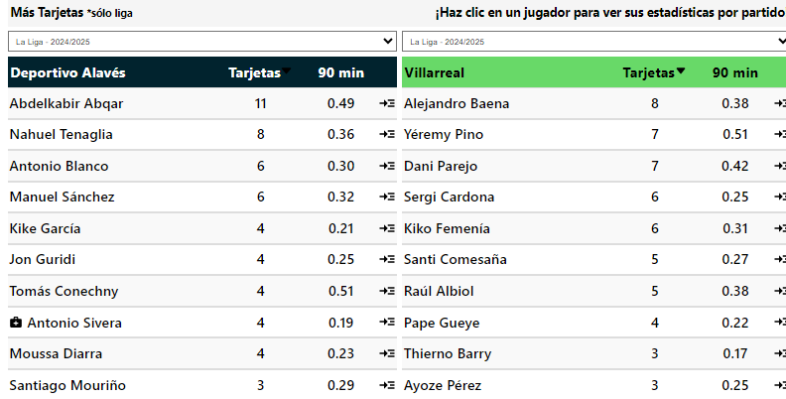
Mas de 2.5 |  |  |  | Mas de 2.5 | 60% | 60% |  |  |  |  | Situcaiones Tarjetas |  |  | Total / Promedio | 12 | 14.75 | 0.83 | 0.25 | 2.00 | 24 | 0.17 | 2 |  | Total / Promedio | 12 | 13.75 | 0.88 | 0.17 | 2.92 | 35 | 0.00 | 0 |  | adversarios del Alaves recibieron 2 o más tarjetas en sus últimos 10 partidos de liga en casa |  |  |  |  |  |  |  |  |  |  | 1 o más tarjetas por equipo en 8/10 partidos de liga fuera de casa
Mas de 3,5 |  |  |  | Mas de 3,5 | 60% |  |  |  |  |  | Tipos | Tarjetas |  |  |  |  |  |  |  |  |  |  |  |  |  |  |  |  |  |  |  |  |  | adversarios del Villarreal recibieron 2 o más tarjetas en sus últimos 8 partidos de la liga fuera de casa
 |  |  |  |  |  |  |  |  |  |  | Faltas | 23 |  |  |  |  |  |  |  |  |  |  |  |  |  |  |  |  |  |  |  |  |  |  |  |  |  |  |  |  |  |  |  |  | Recibido más de 2 tarjetas en sus últimos 5 partidos de liga fuera de casa 🔥
G2 |  |  |  | G2 |  |  | G2 |  |  |  | Otro | 13 |  | Arbitro | A favor (G2) |  |  |  |  |  |  |  |  | Arbitro | En contra (G2) |  |  |  |  |  |  |  |  | Alaves tuvieron 1 o más tarjetas para ambos equipos en los últimos 10 partidos de liga en casa |  |  |  |  |  |  |  |  |  |  | Recibido más de 2 tarjetas en 8/10 partidos de liga fuera de casa
A favor del Equipo |  |  |  | En contra del Equipo |  |  | Mas Tarjetas |  |  |  | A. Deportivo | 3 |  | Nombre | Jgdos | Faltas pp | Faltas pe | Pen pp | Amar pp | Amar | Rojo pp | Roja |  | Nombre | Jgdos | Faltas pp | Faltas pe | Pen pp | Amar pp | Amar | Rojo pp | Roja |  | Villarreal tuvieron 1 o más tarjetas para ambos equipos en los últimos 8 partidos de la liga fuera de casa
Tarjetas | Total | Afuera |  | Tarjetas | Total | Afuera | Tarjetas | Total | Afuera |  | Simulacion |  |  | 1.F.J.H. Maeso | 2 | 12.50 | 1.00 | 0.50 | 3.00 | 6 | 0.00 | 0 |  | 1.F.J.H. Maeso | 2 | 14.00 | 1.00 | 0.00 | 5.00 | 10 | 0.00 | 0
Mas de 1.5 | 60% | 100% |  | Mas de 1.5 | 100% | 100% | Mas |  |  |  |  |  |  | 2.Victor García Verdura | 2 | 11.00 | 0.49 | 0.00 | 2.50 | 5 | 0.00 | 0 |  | 2.Victor García Verdura | 2 | 15.00 | 1.25 | 0.00 | 1.50 | 3 | 0.50 | 1 |  | Villarreal tuvieron 2 o más tarjetas para ambos equipos en los últimos 5 partidos de la liga fuera de casa
Mas de 2.5 |  |  |  | Mas de 2.5 | 60% | 80% |  |  |  |  |  |  |  | 3.G.C. Fernández | 1 | 11.00 | 0.73 | 0.00 | 1.00 | 1 | 0.00 | 0 |  | 3.G.C. Fernández | 1 | 7.00 | 0.35 | 0.00 | 0.00 | 0 | 0.00 | 0 |  | Alaves tuvieron 2 o más tarjetas para ambos equipos en los últimos 3 partidos de liga en casa
Mas de 3,5 |  |  |  | Mas de 3,5 | 60% | 60% | Promedio de Tarjetas |  |  |  | Promedio de Faltas |  |  | 4.A.Q. González | 1 | 14.00 | 0.74 | 0.00 | 3.00 | 3 | 0.00 | 0 |  | 4.A.Q. González | 1 | 12.00 | 1.00 | 0.00 | 5.00 | 5 | 0.00 | 0
 |  |  |  |  |  |  | 5.2 | Total | 6.6 |  | 28.6 | Total | 25 | 5.Alejandro Muñiz Ruiz | 1 | 15.00 | 1.00 | 1.00 | 2.00 | 2 | 0.00 | 0 |  | 5.Alejandro Muñiz Ruiz | 1 | 17.00 | 1.13 | 2.00 | 1.00 | 1 | 2.00 | 2
G1 |  |  |  | G2 |  |  | 2.3 | A Favor | 3.1 |  | 14.8 | Recibidas | 11.5 | 6.I.D. deM. Escuderos | 1 | 8.00 | 0.50 | 0.00 | 5.00 | 5 | 0.00 | 0 |  | 6.I.D. deM. Escuderos | 1 | 16.00 | 0.80 | 0.00 | 3.00 | 3 | 0.00 | 0
Ambos Marcan |  |  |  | Ambos Marcan |  |  | 2.9 | En Contra | 3.5 |  | 13.8 | Cometidas | 13.5 | 7.J.L.M. Montero | 1 | 13.00 | 0.76 | 1.00 | 5.00 | 5 | 0.00 | 0 |  | 7.J.L.M. Montero | 1 | 12.00 | 0.55 | 1.00 | 6.00 | 6 | 0.00 | 0
Tarjetas | Total | Casa |  | Tarjetas | Total | Afuera |  |  |  |  |  |  |  | 8.R. deB. Bengoetxea | 1 | 10.00 | 1.00 | 0.00 | 3.00 | 3 | 0.00 | 0 |  | 8.R. deB. Bengoetxea | 1 | 11.00 | 0.73 | 0.00 | 3.00 | 3 | 1.00 | 1
Mas de 0.5 | 80% | 100% |  | Mas de 0.5 | 80% | 100% | Mas de 2 |  | Mas de 2 |  |  |  |  | 9.Jesús Gil Manzano | 1 | 11.00 | 0.79 | 0.00 | 3.00 | 3 | 1.00 | 1 |  | 9.Jesús Gil Manzano | 1 | 15.00 | 1.07 | 0.00 | 3.00 | 3 | 0.00 | 0
Mas de 1.5 | 60% | 100% |  | Mas de 1.5 | 80% | 80% |  |  |  |  |  |  |  | 10.César Soto Grado | 1 | 6.00 | 0.27 | 0.00 | 2.00 | 2 | 0.00 | 0 |  | 10.César Soto Grado | 1 | 17.00 | 1.42 | 0.00 | 4.00 | 4 | 0.00 | 0
Mas de 2,5 |  |  |  | Mas de 2,5 |  |  |  |  |  |  |  |  |  | 11.J.M.S. Martínez | 1 | 14.00 | 0.67 | 0.00 | 2.00 | 2 | 0.00 | 0 |  | 11.J.M.S. Martínez | 1 | 10.00 | 0.67 | 1.00 | 4.00 | 4 | 0.00 | 0
 |  |  |  |  |  |  |  |  |  |  |  |  |  | Total / Promedio | 13 | 11.46 | 0.68 | 0.23 | 2.85 | 37 | 0.08 | 1 |  | Total / Promedio | 13 | 13.46 | 0.89 | 0.31 | 3.23 | 42 | 0.31 | 4

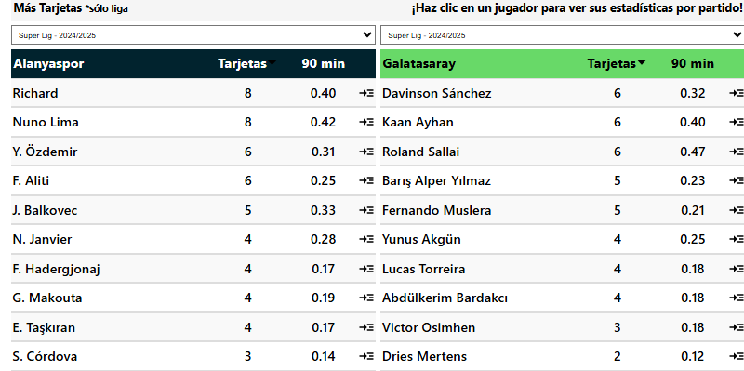
 |  |  |  |  |  |  | Goles | Tiros pp | Disciplina | Posesion% | AciertoPase% | Aéreos | Rating |  |  |  |  |  |  |  |  |  |  |  |  |  |  |  |  |  |  |  |  | Alanyaspor tuvieron 4 o más tarjetas en los últimos 6 partidos de liga en casa |  |  | Alanyaspor tuvieron 2 o más tarjetas para ambos equipos en los últimos 6 partidos de liga en casa
 | G1 |  |  |  | G2 |  | 44 | 16.6 | 473 | 55.6 | 80.7 | 16.8 | 6.76 |  |  |  |  |  |  |  |  |  |  |  |  |  |  |  |  |  |  |  |  | Galatasaray tuvieron 4 o más tarjetas en los últimos 5 partidos de la liga fuera de casa |  |  | Galatasaray tuvieron 2 o más tarjetas para ambos equipos en los últimos 4 partidos de liga
Alanyaspor |  |  | VS | Galatasaray |  |  | 24 | 14.5 | 391 | 54.8 | 82.2 | 13.6 | 6.65 | Arbitro | A favor (G1) |  |  |  |  |  |  |  |  | Arbitro | En contra (G1) |  |  |  |  |  |  |  |  | Galatasaray tuvieron 4 o más tarjetas en los últimos 4 partidos de liga |  |  | Galatasaray tuvieron 2 o más tarjetas para ambos equipos en los últimos 3 partidos de la liga fuera de casa
Tarjetas | Total | Casa |  | Tarjetas | Total | Afuera |  |  |  |  |  |  |  | Nombre | Jgdos | Faltas pp | Faltas pe | Pen pp | Amar pp | Amar | Rojo pp | Roja |  | Nombre | Jgdos | Faltas pp | Faltas pe | Pen pp | Amar pp | Amar | Rojo pp | Roja
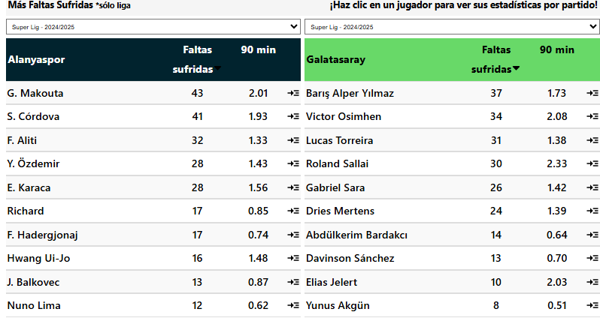
Mas de 3.5 | 80% | 100% |  | Mas de 3.5 | 80% | 100% | Domingo, 09 Marzo 11:30 |  |  |  |  |  |  | 1.Emre Kargin | 2 | 11.50 | 0.66 | 0.50 | 5.00 | 10 | 0.00 | 0 |  | 1.Emre Kargin | 2 | 13.50 | 0.96 | 0.50 | 4.00 | 8 | 0.00 | 0 |  | Alanyaspor tuvieron 5 o más tarjetas en los últimos 6 partidos de liga en casa |  |  |  | Los rivales han recibido más de 2 tarjetas en sus últimos 6 partidos de liga en casa 🔥 |  |  |  |  | Los rivales han recibido más de 2 tarjetas en sus últimos 5 partidos de liga fuera de casa 🔥
Mas de 4.5 | 80% | 100% |  | Mas de 4.5 | 80% | 100% |  |  |  |  | G1 |  |  | 2.Cihan Aydin | 2 | 13.50 | 1.42 | 0.00 | 4.00 | 8 | 0.00 | 0 |  | 2.Cihan Aydin | 2 | 12.00 | 0.73 | 0.00 | 2.50 | 5 | 0.00 | 0 |  | Galatasaray tuvieron 5 o más tarjetas en los últimos 5 partidos de la liga fuera de casa |  |  |  |  | Los rivales han recibido más de 2 tarjetas en 7/10 partidos de liga en casa |  |  |  |  | Los rivales han recibido más de 2 tarjetas en 9/10 partidos de liga fuera de casa
Mas de 5,5 | 60% | 80% |  | Mas de 5,5 |  |  | TOTAL | Mas de 4.5 | 1.57 |  | Situcaiones Tarjetas |  |  | 3.Ozan Ergün | 2 | 13.00 | 0.65 | 0.00 | 4.00 | 8 | 0.00 | 0 |  | 3.Ozan Ergün | 2 | 16.00 | 0.94 | 0.50 | 1.50 | 3 | 0.00 | 0 |  | Galatasaray tuvieron 5 o más tarjetas en los últimos 4 partidos de liga |  |  |  |  |  |  |  |  |  | Los rivales han recibido más de 3 tarjetas en sus últimos 5 partidos de liga fuera de casa 🔥
Mas de 6.5 | 60% | 80% |  | Mas de 6.5 |  |  | Alanyaspor | Mas de 2 |  |  | Tipos | Tarjetas |  | 4.Zorbay Kucuk | 1 | 17.00 | 1.42 | 0.00 | 3.00 | 3 | 0.00 | 0 |  | 4.Zorbay Kucuk | 1 | 15.00 | 1.67 | 0.00 | 4.00 | 4 | 0.00 | 0 |  |  |  |  |  |  | 4 o más tarjetas totales en sus últimos 6 partidos de liga en casa |  |  |  |  | Los rivales han recibido más de 3 tarjetas en 8/10 partidos de liga fuera de casa
 |  |  |  |  |  |  | Galatasaray | Mas de 1.5 | 1.44 |  | Faltas | 27 |  | 5.Yasin Kol | 1 | 10.00 | 0.53 | 0.00 | 2.00 | 2 | 0.00 | 0 |  | 5.Yasin Kol | 1 | 13.00 | 0.68 | 0.00 | 1.00 | 1 | 0.00 | 0 |  | Alanyaspor tuvieron 6 o más tarjetas en los últimos 4 partidos de liga en casa |  |  |  |  | 4 o más tarjetas totales en 9/10 partidos de liga en casa
 |  |  |  |  |  |  |  |  |  |  | Otro | 9 |  | 6.Burak Pakkan | 1 | 15.00 | 1.07 | 0.00 | 3.00 | 3 | 1.00 | 1 |  | 6.Burak Pakkan | 1 | 15.00 | 1.25 | 1.00 | 3.00 | 3 | 0.00 | 0 |  |  |  |  |  |  | 5 o más tarjetas totales en sus últimos 6 partidos de liga en casa |  |  |  |  | 4 o más tarjetas totales en sus últimos 5 partidos de liga fuera de casa 🔥
G1 |  |  |  | G1 |  |  | G1 |  |  |  | A. Deportivo | 5 |  | 7.Abdullah Taskinsoy | 1 | 12.00 | 0.63 | 0.00 | 3.00 | 3 | 0.00 | 0 |  | 7.Abdullah Taskinsoy | 1 | 13.00 | 0.68 | 0.00 | 3.00 | 3 | 0.00 | 0 |  | Alanyaspor tuvieron 7 o más tarjetas en los últimos 4 partidos de liga en casa |  |  |  |  | 5 o más tarjetas totales en 8/10 partidos de liga en casa |  |  |  |  | 4 o más tarjetas totales en 9/10 partidos de liga fuera de casa
A favor del Equipo |  |  |  | En contra del Equipo |  |  | Mas Tarjetas |  |  |  | Simulacion |  |  | 8.Muhammet Ali Metoglu | 1 | 6.00 | 0.50 | 0.00 | 1.00 | 1 | 0.00 | 0 |  | 8.Muhammet Ali Metoglu | 1 | 23.00 | 1.35 | 0.00 | 4.00 | 4 | 0.00 | 0 |  |  |  |  |  |  | 6 o más tarjetas totales en sus últimos 4 partidos de liga en casa |  |  |  |  | 5 o más tarjetas totales en sus últimos 5 partidos de liga fuera de casa 🔥
Tarjetas | Total | Casa |  | Tarjetas | Total | Casa | Tarjetas | Total | Casa |  |  |  |  | 9.Oguzhan Çakir | 1 | 6.00 | 0.46 | 0.00 | 1.00 | 1 | 0.00 | 0 |  | 9.Oguzhan Çakir | 1 | 12.00 | 0.80 | 0.00 | 1.00 | 1 | 0.00 | 0 |  | Alanyaspor recibió 2 o más tarjetas en sus últimos 10 partidos de liga en casa |  |  |  |  | 7 o más tarjetas totales en sus últimos 4 partidos de liga en casa |  |  |  |  | 5 o más tarjetas totales en 9/10 partidos de liga fuera de casa
Mas de 1.5 | 80% | 100% |  | Mas de 1.5 | 100% | 100% | Mas |  |  |  | G2 |  |  | Total / Promedio | 12 | 11.83 | 0.78 | 0.08 | 3.25 | 39 | 0.08 | 1 |  | Total / Promedio | 12 | 14.50 | 0.94 | 0.25 | 2.67 | 32 | 0.00 | 0 |  | Galatasaray recibió 2 o más tarjetas en sus últimos 5 partidos de liga |  |  |  |  | 1 o más tarjetas por equipo en sus últimos 12 partidos de liga en casa |  |  |  |  | 1 o más tarjetas por equipo en sus últimos 5 partidos de liga fuera de casa 🔥
Mas de 2.5 | 60% | 80% |  | Mas de 2.5 | 60% | 80% |  |  |  |  | Situcaiones Tarjetas |  |  |  |  |  |  |  |  |  |  |  |  |  |  |  |  |  |  |  |  |  |  | Galatasaray recibió 2 o más tarjetas en sus últimos 3 partidos de la liga fuera de casa |  |  |  |  | 1 o más tarjetas por equipo en 10/10 partidos de liga en casa |  |  |  |  | 1 o más tarjetas por equipo en 9/10 partidos de liga fuera de casa
Mas de 3,5 | 60% | 60% |  | Mas de 3,5 |  | 60% |  |  |  |  | Tipos | Tarjetas |  |  |  |  |  |  |  |  |  |  |  |  |  |  |  |  |  |  |  |  |  |  |  |  |  |  | 1 o más tarjetas por equipo en sus últimos 6 partidos de liga en casa |  |  |  |  | 1 o más tarjetas por equipo en sus últimos 3 partidos de liga fuera de casa 🔥
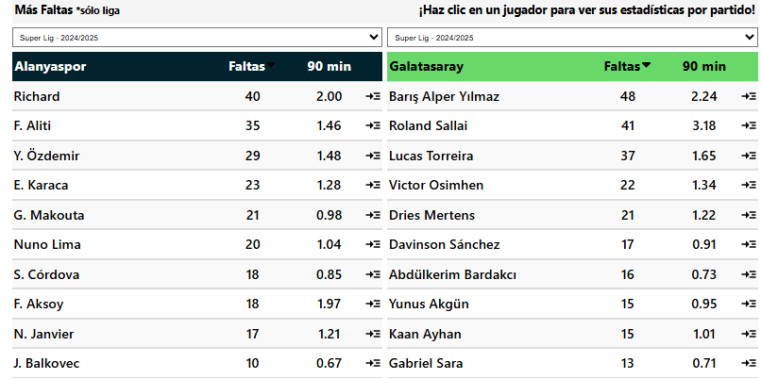
 |  |  |  |  |  |  |  |  |  |  | Faltas | 21 |  |  |  |  |  |  |  |  |  |  |  |  |  |  |  |  |  |  |  |  |  | Alanyaspor recibió 3 o más tarjetas en sus últimos 4 partidos de liga en casa |  |  |  |  | 1 o más tarjetas por equipo en 7/10 partidos de liga en casa |  |  |  |  | 1 o más tarjetas por equipo en 8/10 partidos de liga fuera de casa
G2 |  |  |  | G2 |  |  | G2 |  |  |  | Otro | 11 |  | Arbitro | A favor (G2) |  |  |  |  |  |  |  |  | Arbitro | En contra (G2)
A favor del Equipo |  |  |  | En contra del Equipo |  |  | Mas Tarjetas |  |  |  | A. Deportivo | 1 |  | Nombre | Jgdos | Faltas pp | Faltas pe | Pen pp | Amar pp | Amar | Rojo pp | Roja |  | Nombre | Jgdos | Faltas pp | Faltas pe | Pen pp | Amar pp | Amar | Rojo pp | Roja |  | Alanyaspor recibió 4 o más tarjetas en sus últimos 3 partidos de liga en casa |  |  |  |  | Recibido más de 2 tarjetas en sus últimos 10 partidos de liga en casa 🔥 |  |  |  |  | Recibido más de 2 tarjetas en sus últimos 3 partidos de liga fuera de casa 🔥
Tarjetas | Total | Afuera |  | Tarjetas | Total | Afuera | Tarjetas | Total | Afuera |  | Simulacion |  |  | 1.Atilla Karaoglan | 2 | 19.50 | 1.63 | 0.50 | 5.00 | 10 | 0.00 | 0 |  | 1.Atilla Karaoglan | 2 | 15.00 | 0.86 | 0.00 | 3.50 | 7 | 0.00 | 0 |  |  |  |  |  |  | Recibido más de 2 tarjetas en 10/10 partidos de liga en casa |  |  |  |  | Recibido más de 2 tarjetas en 8/10 partidos de liga fuera de casa
Mas de 1.5 | 100% | 80% |  | Mas de 1.5 | 80% | 100% | Mas | 60% |  |  |  |  |  | 2.Cihan Aydin | 2 | 9.50 | 0.66 | 0.50 | 1.50 | 3 | 0.00 | 0 |  | 2.Cihan Aydin | 2 | 12.00 | 0.77 | 1.00 | 3.50 | 7 | 0.00 | 0 |  | adversarios del Alanyaspor recibieron 2 o más tarjetas en sus últimos 6 partidos de liga en casa |  |  |  |  | Recibido más de 3 tarjetas en sus últimos 4 partidos de liga en casa 🔥
Mas de 2.5 |  |  |  | Mas de 2.5 | 60% | 100% |  |  |  |  |  |  |  | 3.Kadir Saglam | 2 | 12.50 | 0.50 | 1.00 | 2.50 | 5 | 0.00 | 0 |  | 3.Kadir Saglam | 2 | 11.50 | 0.66 | 0.50 | 3.50 | 7 | 0.50 | 1 |  | adversarios del Alanyaspor recibieron 2 o más tarjetas en sus últimos 6 partidos de liga |  |  |  |  | Recibido más de 3 tarjetas en 8/10 partidos de liga en casa
Mas de 3,5 |  |  |  | Mas de 3,5 |  | 60% | Promedio de Tarjetas |  |  |  | Promedio de Faltas |  |  | 4.Zorbay Kucuk | 1 | 15.00 | 0.83 | 0.00 | 2.00 | 2 | 0.00 | 0 |  | 4.Zorbay Kucuk | 1 | 11.00 | 0.85 | 0.00 | 3.00 | 3 | 0.00 | 0 |  | adversarios del Galatasaray recibieron 2 o más tarjetas en sus últimos 5 partidos de la liga fuera de casa
 |  |  |  |  |  |  | 6.2 | Total | 5.9 |  | 26.3 | Total | 23.4 | 5.Ali Sansalan | 1 | 7.00 | 0.27 | 0.00 | 4.00 | 4 | 0.00 | 0 |  | 5.Ali Sansalan | 1 | 10.00 | 0.59 | 0.00 | 2.00 | 2 | 0.00 | 0 |  | adversarios del Galatasaray recibieron 2 o más tarjetas en sus últimos 4 partidos de liga
G1 |  |  |  | G2 |  |  | 3.5 | A Favor | 2.7 |  | 11.8 | Recibidas | 12.1 | 6.Turgut Doman | 1 | 8.00 | 0.42 | 0.00 | 5.00 | 5 | 1.00 | 1 |  | 6.Turgut Doman | 1 | 16.00 | 0.76 | 1.00 | 5.00 | 5 | 0.00 | 0
Ambos Marcan |  |  |  | Ambos Marcan |  |  | 2.7 | En Contra | 3.2 |  | 14.5 | Cometidas | 11.3 | 7.Direnç Tonusluoglu | 1 | 17.00 | 1.31 | 0.00 | 1.00 | 1 | 0.00 | 0 |  | 7.Direnç Tonusluoglu | 1 | 5.00 | 0.63 | 0.00 | 1.00 | 1 | 0.00 | 0 |  | adversarios del Galatasaray recibieron 3 o más tarjetas en sus últimos 5 partidos de la liga fuera de casa
Tarjetas | Total | Casa |  | Tarjetas | Total | Afuera |  |  |  |  |  |  |  | 8.Muhammet Ali Metoglu | 1 | 10.00 | 0.71 | 0.00 | 2.00 | 2 | 0.00 | 0 |  | 8.Muhammet Ali Metoglu | 1 | 10.00 | 0.33 | 0.00 | 1.00 | 1 | 1.00 | 1
Mas de 0.5 | 100% | 100% |  | Mas de 0.5 | 100% | 100% |  |  |  | 1.57 | Total | Menos de 27.5 |  | 9.Mehmet Türkmen | 1 | 5.00 | 1.25 | 0.00 | 0.00 | 0 | 0.00 | 0 |  | 9.Mehmet Türkmen | 1 | 7.00 | 0.44 | 1.00 | 1.00 | 1 | 0.00 | 0 |  | Alanyaspor tuvieron 1 o más tarjetas para ambos equipos en los últimos 25 partidos de liga
Mas de 1.5 | 80% | 100% |  | Mas de 1.5 | 80% | 80% |  |  |  |  |  |  |  | Total / Promedio | 12 | 12.08 | 0.74 | 0.33 | 2.67 | 32 | 0.08 | 1 |  | Total / Promedio | 12 | 11.33 | 0.66 | 0.42 | 2.83 | 34 | 0.17 | 2 |  | Alanyaspor tuvieron 1 o más tarjetas para ambos equipos en los últimos 12 partidos de liga en casa
Mas de 2,5 |  | 60% |  | Mas de 2,5 |  |  |  |  |  |  |  |  |  |  |  |  |  |  |  |  |  |  |  |  |  |  |  |  |  |  |  |  |  | Galatasaray tuvieron 1 o más tarjetas para ambos equipos en los últimos 8 partidos de liga
 |  |  |  |  |  |  |  |  |  |  |  |  |  |  |  |  |  |  |  |  |  |  |  |  |  |  |  |  |  |  |  |  |  | Galatasaray tuvieron 1 o más tarjetas para ambos equipos en los últimos 5 partidos de la liga fuera de casa

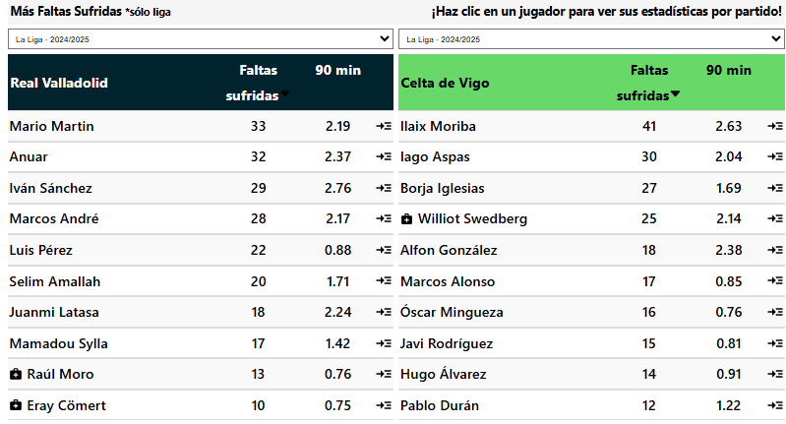
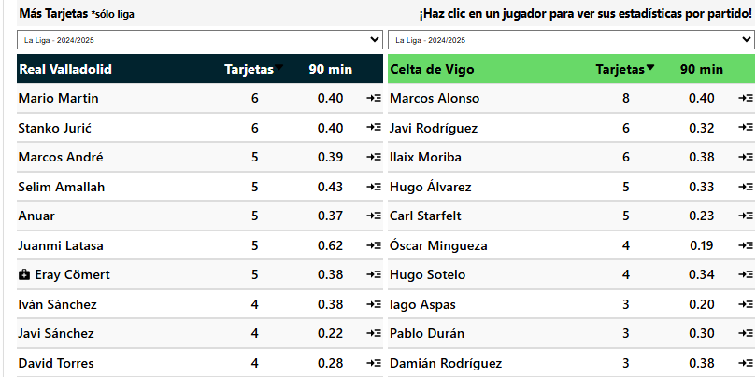
 |  |  |  |  |  |  | Goles | Tiros pp | Disciplina | Posesion% | AciertoPase% | Aéreos | Rating
 | G1 |  |  |  | G2 |  | 8 | 10.5 | 362 | 44.4 | 82.7 | 14.8 | 6.48 |  |  |  |  |  |  |  |  |  |  |  |  |  |  |  |  |  |  |  |  | Valladolid tuvieron 4 o más tarjetas en los últimos 5 partidos de liga en casa
Valladolid |  |  | VS | Celta Vigo |  |  | 33 | 11.5 | 314 | 55.5 | 85.2 | 11.3 | 6.39 | Arbitro | A favor (G1) |  |  |  |  |  |  |  |  | Arbitro | En contra (G1) |  |  |  |  |  |  |  |  | Valladolid tuvieron 4 o más tarjetas en los últimos 5 partidos de liga
Tarjetas | Total | Casa |  | Tarjetas | Total | Afuera |  |  |  |  |  |  |  | Nombre | Jgdos | Faltas pp | Faltas pe | Pen pp | Amar pp | Amar | Rojo pp | Roja |  | Nombre | Jgdos | Faltas pp | Faltas pe | Pen pp | Amar pp | Amar | Rojo pp | Roja
Mas de 3.5 | 100% | 100% |  | Mas de 3.5 | 60% | 60% | Sábado, 15 Marzo 07:00 |  |  |  |  |  |  | 1.Pablo González Fuertes | 2 | 14.00 | 1.17 | 0.00 | 3.00 | 6 | 0.00 | 0 |  | 1.Pablo González Fuertes | 2 | 13.00 | 1.13 | 0.00 | 2.00 | 4 | 0.00 | 0 |  | Valladolid recibió 2 o más tarjetas en sus últimos 9 partidos de liga
Mas de 4.5 |  | 80% |  | Mas de 4.5 | 60% | 60% |  |  |  |  | G1 |  |  | 2.G.C. Fernández | 2 | 10.50 | 0.78 | 0.00 | 2.50 | 5 | 0.00 | 0 |  | 2.G.C. Fernández | 2 | 11.50 | 0.72 | 0.00 | 3.00 | 6 | 0.00 | 0 |  | Valladolid recibió 2 o más tarjetas en sus últimos 5 partidos de liga en casa
Mas de 5,5 |  | 80% |  | Mas de 5,5 |  |  | Tarjetas | Mas de 4.5 | 1.61 |  | Situcaiones Tarjetas |  |  | 3.Adrián Cordero Vega | 2 | 16.50 | 0.89 | 0.00 | 3.00 | 6 | 0.00 | 0 |  | 3.Adrián Cordero Vega | 2 | 11.00 | 0.88 | 0.00 | 4.00 | 8 | 0.00 | 0
Mas de 6.5 |  |  |  | Mas de 6.5 |  |  | Valladolid | Mas de 2 | 1.46 |  | Tipos | Tarjetas |  | 4.Mateo Busquets Ferrer | 1 | 11.00 | 1.10 | 1.00 | 1.00 | 1 | 1.00 | 1 |  | 4.Mateo Busquets Ferrer | 1 | 12.00 | 0.92 | 0.00 | 3.00 | 3 | 0.00 | 0 |  | adversarios del Valladolid recibieron 2 o más tarjetas en sus últimos 13 partidos de liga en casa
 |  |  |  |  |  |  | Celta Vigo | Mas de 1 |  |  | Faltas | 28 |  | 5.A.Q. González | 1 | 13.00 | 0.68 | 0.00 | 1.00 | 1 | 0.00 | 0 |  | 5.A.Q. González | 1 | 19.00 | 1.58 | 0.00 | 5.00 | 5 | 0.00 | 0
 |  |  |  |  |  |  |  |  |  |  | Otro | 9 |  | 6.R. deB. Bengoetxea | 1 | 11.00 | 0.58 | 0.00 | 2.00 | 2 | 0.00 | 0 |  | 6.R. deB. Bengoetxea | 1 | 8.00 | 0.67 | 0.00 | 1.00 | 1 | 1.00 | 1 |  | Valladolid tuvieron 1 o más tarjetas para ambos equipos en los últimos 23 partidos de liga
G1 |  |  |  | G1 |  |  | G1 |  |  |  | A. Deportivo | 2 |  | 7.F.J.H. Maeso | 1 | 16.00 | 1.07 | 0.00 | 4.00 | 4 | 0.00 | 0 |  | 7.F.J.H. Maeso | 1 | 13.00 | 1.63 | 1.00 | 3.00 | 3 | 0.00 | 0 |  | Valladolid tuvieron 1 o más tarjetas para ambos equipos en los últimos 13 partidos de liga en casa
A favor del Equipo |  |  |  | En contra del Equipo |  |  | Mas Tarjetas |  |  |  | Simulacion |  |  | 8.M.Á.O. Arias | 1 | 10.00 | 0.42 | 0.00 | 4.00 | 4 | 1.00 | 1 |  | 8.M.Á.O. Arias | 1 | 10.00 | 0.91 | 0.00 | 2.00 | 2 | 0.00 | 0
Tarjetas | Total | Casa |  | Tarjetas | Total | Casa | Tarjetas | Total | Casa |  |  |  |  | 9.J.L.M. Montero | 1 | 16.00 | 1.00 | 0.00 | 3.00 | 3 | 0.00 | 0 |  | 9.J.L.M. Montero | 1 | 11.00 | 0.55 | 0.00 | 2.00 | 2 | 0.00 | 0 |  | Valladolid tuvieron 2 o más tarjetas para ambos equipos en los últimos 5 partidos de liga en casa

Mas de 1.5 | 100% | 100% |  | Mas de 1.5 | 80% | 100% | Mas | 60% | 60% |  | G2 |  |  | 10.Javier Alberola Rojas | 1 | 11.00 | 1.22 | 0.00 | 4.00 | 4 | 0.00 | 0 |  | 10.Javier Alberola Rojas | 1 | 10.00 | 1.00 | 0.00 | 2.00 | 2 | 0.00 | 0
Mas de 2.5 | 60% | 60% |  | Mas de 2.5 |  |  |  |  |  |  | Situcaiones Tarjetas |  |  | Total / Promedio | 13 | 13.08 | 0.85 | 0.08 | 2.77 | 36 | 0.15 | 2 |  | Total / Promedio | 13 | 11.85 | 0.93 | 0.08 | 2.77 | 36 | 0.08 | 1 |  |  | Los rivales han recibido más de 2 tarjetas en sus últimos 13 partidos de liga en casa 🔥 |  |  |  | Los rivales han recibido más de 2 tarjetas en 8/10 partidos de liga fuera de casa
Mas de 3,5 |  | 60% |  | Mas de 3,5 |  |  |  |  |  |  | Tipos | Tarjetas |  |  |  |  |  |  |  |  |  |  |  |  |  |  |  |  |  |  |  |  |  |  |  | Los rivales han recibido más de 2 tarjetas en 10/10 partidos de liga en casa
 |  |  |  |  |  |  |  |  |  |  | Faltas | 23 |  |  |  |  |  |  |  |  |  |  |  |  |  |  |  |  |  |  |  |  |  |  |  |  |  |  |  | 4 o más tarjetas totales en 7/10 partidos de liga fuera de casa
G2 |  |  |  | G2 |  |  | G2 |  |  |  | Otro | 8 |  | Arbitro | A favor (G2) |  |  |  |  |  |  |  |  | Arbitro | En contra (G2) |  |  |  |  |  |  |  |  |  |  | 4 o más tarjetas totales en sus últimos 5 partidos de liga en casa |  |  |  | 1 o más tarjetas por equipo en 8/10 partidos de liga fuera de casa
A favor del Equipo |  |  |  | En contra del Equipo |  |  | Mas Tarjetas |  |  |  | A. Deportivo | 3 |  | Nombre | Jgdos | Faltas pp | Faltas pe | Pen pp | Amar pp | Amar | Rojo pp | Roja |  | Nombre | Jgdos | Faltas pp | Faltas pe | Pen pp | Amar pp | Amar | Rojo pp | Roja |  |  |  | 4 o más tarjetas totales en 9/10 partidos de liga en casa |  |  |  | 1 o más tarjetas por equipo en 7/10 partidos de liga fuera de casa
Tarjetas | Total | Afuera |  | Tarjetas | Total | Afuera | Tarjetas | Total | Afuera |  | Simulacion |  |  | 1.M.Á.O. Arias | 3 | 10.67 | 0.74 | 0.33 | 1.00 | 3 | 0.00 | 0 |  | 1.M.Á.O. Arias | 3 | 9.33 | 0.57 | 0.33 | 2.33 | 7 | 0.00 | 0 |  |  |  | 5 o más tarjetas totales en 8/10 partidos de liga en casa
Mas de 1.5 | 60% | 80% |  | Mas de 1.5 | 60% | 60% | Mas | 60% | 80% |  |  |  |  | 2.Juan Martínez Munuera | 2 | 14.00 | 1.12 | 0.00 | 2.50 | 5 | 0.50 | 1 |  | 2.Juan Martínez Munuera | 2 | 13.50 | 0.75 | 0.50 | 2.50 | 5 | 0.50 | 1 |  |  |  | 6 o más tarjetas totales en 7/10 partidos de liga en casa |  |  |  | Recibido más de 2 tarjetas en 8/10 partidos de liga fuera de casa
Mas de 2.5 | 60% | 60% |  | Mas de 2.5 |  |  |  | Mas de 4 |  |  |  | Mas de 25.5 | 1.7 | 3.J.M.S. Martínez | 2 | 9.00 | 0.53 | 0.00 | 2.00 | 4 | 0.00 | 0 |  | 3.J.M.S. Martínez | 2 | 14.50 | 0.85 | 1.00 | 2.50 | 5 | 0.00 | 0 |  |  |  | 1 o más tarjetas por equipo en sus últimos 13 partidos de liga en casa
Mas de 3,5 |  |  |  | Mas de 3,5 |  |  | Promedio de Tarjetas |  |  |  | Promedio de Faltas |  |  | 4.F.J.H. Maeso | 1 | 14.00 | 1.00 | 1.00 | 3.00 | 3 | 0.00 | 0 |  | 4.F.J.H. Maeso | 1 | 15.00 | 0.58 | 0.00 | 2.00 | 2 | 0.00 | 0 |  |  |  | 1 o más tarjetas por equipo en 10/10 partidos de liga en casa
 |  |  |  |  |  |  | 5.9 | Total | 5.5 |  | 25 | Total | 24.6 | 5.Jesús Gil Manzano | 1 | 9.00 | 0.75 | 0.00 | 3.00 | 3 | 0.00 | 0 |  | 5.Jesús Gil Manzano | 1 | 12.00 | 0.63 | 0.00 | 7.00 | 7 | 0.00 | 0 |  |  |  | 1 o más tarjetas por equipo en sus últimos 5 partidos de liga en casa
G1 |  |  |  | G2 |  |  | 3.1 | A Favor | 2.8 |  | 13.1 | Recibidas | 12.1 | 6.Mario Melero López | 1 | 17.00 | 1.31 | 0.00 | 2.00 | 2 | 0.00 | 0 |  | 6.Mario Melero López | 1 | 15.00 | 0.88 | 0.00 | 2.00 | 2 | 0.00 | 0 |  |  |  | 1 o más tarjetas por equipo en 9/10 partidos de liga en casa
Ambos Marcan |  |  |  | Ambos Marcan |  |  | 2.8 | En Contra | 2.7 |  | 11.9 | Cometidas | 12.5 | 7.Pablo González Fuertes | 1 | 17.00 | 0.77 | 0.00 | 2.00 | 2 | 0.00 | 0 |  | 7.Pablo González Fuertes | 1 | 9.00 | 0.47 | 0.00 | 1.00 | 1 | 0.00 | 0
Tarjetas | Total | Casa |  | Tarjetas | Total | Afuera | Mas de 2 |  | Mas de 1 |  |  |  |  | 8.G.C. Fernández | 1 | 9.00 | 0.69 | 0.00 | 1.00 | 1 | 1.00 | 1 |  | 8.G.C. Fernández | 1 | 18.00 | 1.00 | 0.00 | 2.00 | 2 | 0.00 | 0 |  |  |  | Recibido más de 2 tarjetas en sus últimos 5 partidos de liga en casa 🔥
Mas de 0.5 | 100% | 100% |  | Mas de 0.5 | 60% | 80% |  |  |  |  |  |  |  | 9.Adrián Cordero Vega | 1 | 13.00 | 1.08 | 0.00 | 4.00 | 4 | 2.00 | 2 |  | 9.Adrián Cordero Vega | 1 | 9.00 | 0.75 | 0.00 | 3.00 | 3 | 0.00 | 0 |  |  |  | Recibido más de 2 tarjetas en 9/10 partidos de liga en casa
Mas de 1.5 | 80% | 100% |  | Mas de 1.5 | 60% | 60% | Mas de 2.5 | 1.7 |  |  | G1 | Mas de 11.5 | 1.36 | Total / Promedio | 13 | 12.08 | 0.84 | 0.15 | 2.08 | 27 | 0.31 | 4 |  | Total / Promedio | 13 | 12.46 | 0.70 | 0.31 | 2.62 | 34 | 0.08 | 1 |  |  |  | Recibido más de 3 tarjetas en 7/10 partidos de liga en casa
Mas de 2,5 |  |  |  | Mas de 2,5 |  |  | Menos de 2.5 | 1.57 |  |  | G2 | Mas de 10.5 | 1.38


 |  |  |  |  |  |  | Goles | Tiros pp | Disciplina | Posesion% | AciertoPase% | Aéreos | Rating
 | G1 |  |  |  | G2 |  | 16 | 13.8 | 320 | 46 | 76.4 | 14.6 | 6.63 |  |  |  |  |  |  |  |  |  |  |  |  |  |  |  |  |  |  |  |  | Casa Pia tuvieron 4 o más tarjetas en los últimos 6 partidos de la liga fuera de casa |  |  |  |  | Los rivales han recibido más de 2 tarjetas en sus últimos 11 partidos de liga en casa 🔥 |  |  |  | Los rivales han recibido más de 2 tarjetas en sus últimos 8 partidos de liga fuera de casa 🔥
Nacional |  |  | VS | Casa Pia |  |  | 19 | 9.3 | 300 | 41.8 | 76.3 | 13.9 | 6.48 | Arbitro | A favor (G1) |  |  |  |  |  |  |  |  | Arbitro | En contra (G1) |  |  |  |  |  |  |  |  | Nacional tuvieron 4 o más tarjetas en los últimos 6 partidos de liga en casa |  |  |  |  |  | Los rivales han recibido más de 2 tarjetas en 10/10 partidos de liga en casa |  |  |  | Los rivales han recibido más de 2 tarjetas en 9/10 partidos de liga fuera de casa
Tarjetas | Total | Casa |  | Tarjetas | Total | Afuera |  |  |  |  |  |  |  | Nombre | Jgdos | Faltas pp | Faltas pe | Pen pp | Amar pp | Amar | Rojo pp | Roja |  | Nombre | Jgdos | Faltas pp | Faltas pe | Pen pp | Amar pp | Amar | Rojo pp | Roja |  |  |  |  |  |  |  | Los rivales han recibido más de 3 tarjetas en 8/10 partidos de liga en casa |  |  |  | Los rivales han recibido más de 3 tarjetas en sus últimos 4 partidos de liga fuera de casa 🔥
Mas de 3.5 | 60% | 100% |  | Mas de 3.5 | 80% | 100% | Domingo, 16 Marzo 09:30 |  |  |  |  |  |  | 1.Gustavo Correia | 2 | 15.00 | 0.68 | 0.50 | 2.50 | 5 | 0.00 | 0 |  | 1.Gustavo Correia | 2 | 10.50 | 0.62 | 0.00 | 4.00 | 8 | 0.00 | 0 |  | Nacional tuvieron 5 o más tarjetas en los últimos 6 partidos de liga en casa |  |  |  |  |  |  |  |  |  | Los rivales han recibido más de 3 tarjetas en 7/10 partidos de liga fuera de casa
Mas de 4.5 | 60% | 100% |  | Mas de 4.5 | 60% | 80% |  |  |  |  | G1 |  |  | 2.Sérgio Guelho | 1 | 14.00 | 1.08 | 0.00 | 0.00 | 0 | 0.00 | 0 |  | 2.Sérgio Guelho | 1 | 16.00 | 0.89 | 0.00 | 3.00 | 3 | 0.00 | 0 |  |  |  |  |  |  |  | 4 o más tarjetas totales en sus últimos 6 partidos de liga en casa
Mas de 5,5 | 60% | 100% |  | Mas de 5,5 | 60% | 60% | TOTAL | Mas de 4 | 1.35 |  | Situcaiones Tarjetas |  |  | 3.H.F.C. Carvalho | 1 | 12.00 | 0.63 | 1.00 | 2.00 | 2 | 0.00 | 0 |  | 3.H.F.C. Carvalho | 1 | 14.00 | 1.08 | 1.00 | 4.00 | 4 | 0.00 | 0 |  | Nacional tuvieron 6 o más tarjetas en los últimos 6 partidos de liga en casa |  |  |  |  |  | 4 o más tarjetas totales en 8/10 partidos de liga en casa |  |  |  | 4 o más tarjetas totales en sus últimos 6 partidos de liga fuera de casa 🔥
Mas de 6.5 |  | 60% |  | Mas de 6.5 | 60% |  | Nacional | Mas de 1.5 | 1.35 |  | Tipos | Tarjetas |  | 4.M.A.M. Fonseca | 1 | 15.00 | 0.58 | 0.00 | 3.00 | 3 | 0.00 | 0 |  | 4.M.A.M. Fonseca | 1 | 14.00 | 1.08 | 1.00 | 3.00 | 3 | 0.00 | 0 |  |  |  |  |  |  |  | 5 o más tarjetas totales en sus últimos 6 partidos de liga en casa |  |  |  | 4 o más tarjetas totales en 8/10 partidos de liga fuera de casa
 |  |  |  |  |  |  | Casa Pia | Mas de 2 |  |  | Faltas | 19 |  | 5.T.B.L. Martins | 1 | 8.00 | 0.36 | 0.00 | 3.00 | 3 | 0.00 | 0 |  | 5.T.B.L. Martins | 1 | 11.00 | 0.65 | 0.00 | 6.00 | 6 | 0.00 | 0 |  | Nacional recibió 2 o más tarjetas en sus últimos 6 partidos de liga en casa |  |  |  |  |  | 5 o más tarjetas totales en 8/10 partidos de liga en casa |  |  |  | 5 o más tarjetas totales en 7/10 partidos de liga fuera de casa
 |  |  |  |  |  |  |  |  |  |  | Otro | 8 |  | 6.Fábio Veríssimo | 1 | 15.00 | 1.25 | 0.00 | 4.00 | 4 | 0.00 | 0 |  | 6.Fábio Veríssimo | 1 | 14.00 | 1.27 | 1.00 | 7.00 | 7 | 0.00 | 0 |  | Nacional recibió 2 o más tarjetas en sus últimos 6 partidos de liga |  |  |  |  |  | 6 o más tarjetas totales en sus últimos 6 partidos de liga en casa |  |  |  | 1 o más tarjetas por equipo en sus últimos 6 partidos de liga fuera de casa 🔥
G1 |  |  |  | G1 |  |  | G1 |  |  |  | A. Deportivo | 5 |  | 7.L.M.B. Godinho | 1 | 9.00 | 0.53 | 1.00 | 1.00 | 1 | 0.00 | 0 |  | 7.L.M.B. Godinho | 1 | 10.00 | 1.00 | 0.00 | 1.00 | 1 | 0.00 | 0 |  |  |  |  |  |  |  | 6 o más tarjetas totales en 8/10 partidos de liga en casa |  |  |  | 1 o más tarjetas por equipo en 9/10 partidos de liga fuera de casa
A favor del Equipo |  |  |  | En contra del Equipo |  |  | Mas Tarjetas |  |  |  | Simulacion |  |  | 8.Iancu Vasilica | 1 | 14.00 | 1.17 | 0.00 | 1.00 | 1 | 0.00 | 0 |  | 8.Iancu Vasilica | 1 | 15.00 | 0.68 | 0.00 | 2.00 | 2 | 0.00 | 0 |  | Nacional recibió 3 o más tarjetas en sus últimos 3 partidos de liga en casa |  |  |  |  |  | 1 o más tarjetas por equipo en sus últimos 6 partidos de liga en casa |  |  |  | 1 o más tarjetas por equipo en 7/10 partidos de liga fuera de casa
Tarjetas | Total | Casa |  | Tarjetas | Total | Casa | Tarjetas | Total | Casa |  |  |  |  | 9.C.F.R. Pereira | 1 | 19.00 | 0.90 | 0.00 | 4.00 | 4 | 0.00 | 0 |  | 9.C.F.R. Pereira | 1 | 16.00 | 1.78 | 0.00 | 3.00 | 3 | 0.00 | 0 |  |  |  |  |  |  |  | 1 o más tarjetas por equipo en 9/10 partidos de liga en casa
Mas de 1.5 | 100% | 100% |  | Mas de 1.5 | 60% | 100% | Mas | 60% |  |  | G2 |  |  | 10.Hélder Malheiro | 1 | 12.00 | 0.67 | 0.00 | 3.00 | 3 | 0.00 | 0 |  | 10.Hélder Malheiro | 1 | 17.00 | 1.55 | 0.00 | 3.00 | 3 | 0.00 | 0 |  | adversarios del Nacional recibieron 2 o más tarjetas en sus últimos 11 partidos de liga en casa |  |  |  |  |  | 1 o más tarjetas por equipo en sus últimos 6 partidos de liga en casa |  |  |  | Recibido más de 2 tarjetas en 8/10 partidos de liga fuera de casa
Mas de 2.5 | 80% | 80% |  | Mas de 2.5 |  | 80% |  |  |  |  | Situcaiones Tarjetas |  |  | 11.Pedro Ramalho | 1 | 15.00 | 1.00 | 1.00 | 6.00 | 6 | 0.00 | 0 |  | 11.Pedro Ramalho | 1 | 19.00 | 2.38 | 0.00 | 1.00 | 1 | 1.00 | 1 |  | adversarios del Casa Pia recibieron 2 o más tarjetas en sus últimos 8 partidos de la liga fuera de casa |  |  |  |  |  | 1 o más tarjetas por equipo en 8/10 partidos de liga en casa
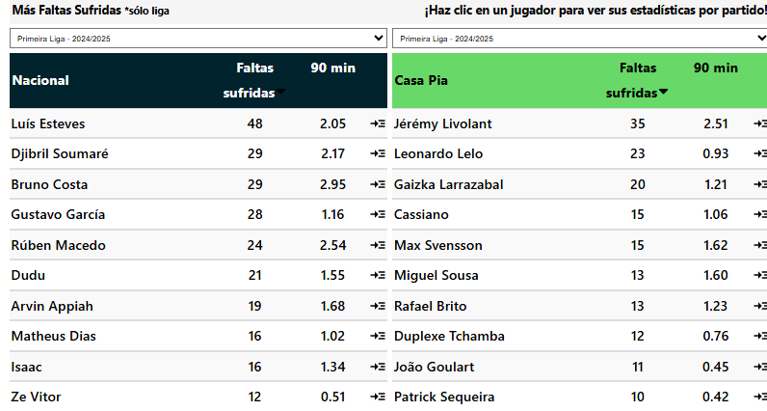
Mas de 3,5 |  |  |  | Mas de 3,5 |  | 60% |  |  |  |  | Tipos | Tarjetas |  | Total / Promedio | 12 | 13.58 | 0.74 | 0.33 | 2.67 | 32 | 0.00 | 0 |  | Total / Promedio | 12 | 13.92 | 1.01 | 0.25 | 3.42 | 41 | 0.08 | 1 |  | adversarios del Casa Pia recibieron 2 o más tarjetas en sus últimos 6 partidos de liga
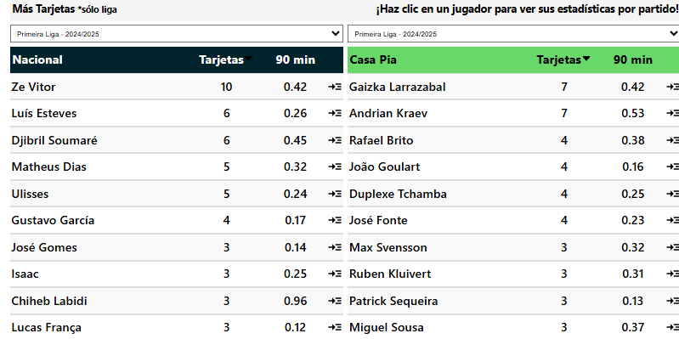
 |  |  |  |  |  |  |  |  |  |  | Faltas | 21 |  |  |  |  |  |  |  |  |  |  |  |  |  |  |  |  |  |  |  |  |  |  |  |  |  |  |  | Recibido más de 2 tarjetas en sus últimos 6 partidos de liga en casa 🔥
G2 |  |  |  | G2 |  |  | G2 |  |  |  | Otro | 7 |  | Arbitro | A favor (G2) |  |  |  |  |  |  |  |  | Arbitro | En contra (G2) |  |  |  |  |  |  |  |  | adversarios del Casa Pia recibieron 3 o más tarjetas en sus últimos 4 partidos de la liga fuera de casa |  |  |  |  |  | Recibido más de 2 tarjetas en 8/10 partidos de liga en casa
A favor del Equipo |  |  |  | En contra del Equipo |  |  | Mas Tarjetas |  |  |  | A. Deportivo | 2 |  | Nombre | Jgdos | Faltas pp | Faltas pe | Pen pp | Amar pp | Amar | Rojo pp | Roja |  | Nombre | Jgdos | Faltas pp | Faltas pe | Pen pp | Amar pp | Amar | Rojo pp | Roja |  |  |  |  |  |  |  | Recibido más de 3 tarjetas en sus últimos 3 partidos de liga en casa 🔥
Tarjetas | Total | Afuera |  | Tarjetas | Total | Afuera | Tarjetas | Total | Afuera |  | Simulacion |  |  | 1.M.B. Nogueira | 2 | 11.00 | 0.69 | 0.50 | 2.50 | 5 | 0.00 | 0 |  | 1.M.B. Nogueira | 2 | 9.50 | 1.12 | 0.00 | 2.00 | 4 | 0.00 | 0 |  | Casa Pia tuvieron 1 o más tarjetas para ambos equipos en los últimos 6 partidos de la liga fuera de casa
Mas de 1.5 | 60% | 80% |  | Mas de 1.5 | 100% | 100% | Mas |  |  |  |  |  |  | 2.D.R.O. da Silva | 1 | 14.00 | 1.08 | 0.00 | 3.00 | 3 | 0.00 | 0 |  | 2.D.R.O. da Silva | 1 | 9.00 | 0.64 | 0.00 | 2.00 | 2 | 0.00 | 0 |  | Nacional tuvieron 1 o más tarjetas para ambos equipos en los últimos 6 partidos de liga en casa
Mas de 2.5 | 60% | 60% |  | Mas de 2.5 | 80% | 80% |  |  |  |  |  | Mas de 27.5 | 1.5 | 3.H.F.C. Carvalho | 1 | 23.00 | 1.77 | 0.00 | 1.00 | 1 | 0.00 | 0 |  | 3.H.F.C. Carvalho | 1 | 8.00 | 0.40 | 0.00 | 1.00 | 1 | 0.00 | 0 |  | Casa Pia tuvieron 1 o más tarjetas para ambos equipos en los últimos 6 partidos de liga
Mas de 3,5 | 60% |  |  | Mas de 3,5 |  |  | Promedio de Tarjetas |  |  |  | Promedio de Faltas |  |  | 4.T.B.L. Martins | 1 | 16.00 | 0.89 | 0.00 | 3.00 | 3 | 0.00 | 0 |  | 4.T.B.L. Martins | 1 | 14.00 | 1.08 | 0.00 | 4.00 | 4 | 0.00 | 0
 |  |  |  |  |  |  | 6.1 | Total | 5.1 |  | 27.5 | Total | 26.9 | 5.António Nobre | 1 | 19.00 | 0.79 | 0.00 | 3.00 | 3 | 0.00 | 0 |  | 5.António Nobre | 1 | 14.00 | 1.00 | 0.00 | 3.00 | 3 | 0.00 | 0 |  | Nacional tuvieron 2 o más tarjetas para ambos equipos en los últimos 6 partidos de liga en casa
G1 |  |  |  | G2 |  |  | 2.6 | A Favor | 2.5 |  | 13.6 | Recibidas | 16.1 | 6.João Pinheiro | 1 | 16.00 | 1.07 | 2.00 | 1.00 | 1 | 0.00 | 0 |  | 6.João Pinheiro | 1 | 17.00 | 1.00 | 0.00 | 3.00 | 3 | 0.00 | 0
Ambos Marcan |  |  |  | Ambos Marcan |  |  | 3.5 | En Contra | 2.6 |  | 13.9 | Cometidas | 10.8 | 7.Iancu Vasilica | 1 | 14.00 | 0.58 | 0.00 | 1.00 | 1 | 0.00 | 0 |  | 7.Iancu Vasilica | 1 | 6.00 | 0.35 | 0.00 | 0.00 | 0 | 0.00 | 0
Tarjetas | Total | Casa |  | Tarjetas | Total | Afuera | Mas de 1 |  | Mas de 2 |  |  |  | Mas de 12 | 8.Hélder Malheiro | 1 | 13.00 | 0.81 | 0.00 | 0.00 | 0 | 0.00 | 0 |  | 8.Hélder Malheiro | 1 | 14.00 | 0.93 | 0.00 | 3.00 | 3 | 0.00 | 0
Mas de 0.5 | 80% | 100% |  | Mas de 0.5 | 100% | 100% |  |  |  |  |  |  |  | 9.André Narciso | 1 | 18.00 | 1.20 | 0.00 | 6.00 | 6 | 0.00 | 0 |  | 9.André Narciso | 1 | 9.00 | 0.82 | 0.00 | 5.00 | 5 | 0.00 | 0
Mas de 1.5 | 60% | 100% |  | Mas de 1.5 | 60% | 80% |  |  |  |  | G1 | Mas de 11.5 | 1.5 | 10.Pedro Ramalho | 1 | 14.00 | 1.27 | 0.00 | 2.00 | 2 | 0.00 | 0 |  | 10.Pedro Ramalho | 1 | 13.00 | 1.86 | 0.00 | 3.00 | 3 | 1.00 | 1
Mas de 2,5 |  | 60% |  | Mas de 2,5 | 60% |  |  |  |  |  | G2 | Menos de 17.5 | 1.6 | 11.Gustavo Correia | 1 | 24.00 | 1.26 | 0.00 | 5.00 | 5 | 0.00 | 0 |  | 11.Gustavo Correia | 1 | 7.00 | 0.50 | 1.00 | 2.00 | 2 | 0.00 | 0
 |  |  |  |  |  |  |  |  |  |  |  |  |  | Total / Promedio | 12 | 16.08 | 0.97 | 0.25 | 2.50 | 30 | 0.00 | 0 |  | Total / Promedio | 12 | 10.83 | 0.82 | 0.08 | 2.50 | 30 | 0.08 | 1

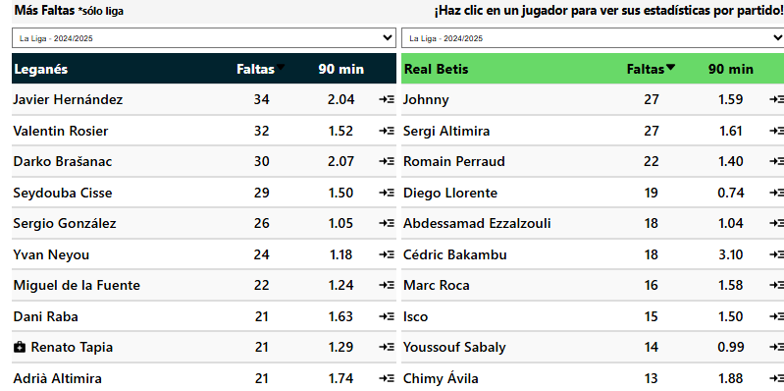
 |  |  |  |  |  |  | Goles | Tiros pp | Disciplina | Posesion% | AciertoPase% | Aéreos | Rating
 | G1 |  |  |  | G2 |  | 15 | 8 | 254 | 43.7 | 76.4 | 13.6 | 6.50 |  |  |  |  |  |  |  |  |  |  |  |  |  |  |  |  |  |  |  |  | Betis tuvieron 4 o más tarjetas en los últimos 11 partidos de liga
Leganes |  |  | VS | Betis |  |  | 33 | 10.7 | 363 | 49.6 | 81.2 | 12.8 | 6.51 | Arbitro | A favor (G1) |  |  |  |  |  |  |  |  | Arbitro | En contra (G1) |  |  |  |  |  |  |  |  | Betis tuvieron 4 o más tarjetas en los últimos 7 partidos de la liga fuera de casa |  |  |  |  | Los rivales han recibido más de 2 tarjetas en sus últimos 7 partidos de liga fuera de casa 🔥
Tarjetas | Total | Casa |  | Tarjetas | Total | Afuera |  |  |  |  |  |  |  | Nombre | Jgdos | Faltas pp | Faltas pe | Pen pp | Amar pp | Amar | Rojo pp | Roja |  | Nombre | Jgdos | Faltas pp | Faltas pe | Pen pp | Amar pp | Amar | Rojo pp | Roja |  |  |  |  |  |  |  | Los rivales han recibido más de 2 tarjetas en 9/10 partidos de liga fuera de casa
Mas de 3.5 | 60% | 80% |  | Mas de 3.5 | 100% | 100% | Domingo, 16 Marzo 07:00 |  |  |  |  |  |  | 1.Mario Melero López | 3 | 14.00 | 1.08 | 0.33 | 1.33 | 4 | 0.00 | 0 |  | 1.Mario Melero López | 3 | 13.33 | 1.14 | 0.00 | 2.67 | 8 | 0.00 | 0 |  | Betis tuvieron 5 o más tarjetas en los últimos 7 partidos de la liga fuera de casa |  |  |  |  |  | Los rivales han recibido más de 3 tarjetas en sus últimos 3 partidos de liga fuera de casa 🔥
Mas de 4.5 | 60% | 60% |  | Mas de 4.5 | 80% | 100% |  |  |  |  | G1 |  |  | 2.Pablo González Fuertes | 2 | 15.00 | 1.76 | 0.50 | 3.00 | 6 | 0.50 | 1 |  | 2.Pablo González Fuertes | 2 | 15.00 | 0.73 | 1.00 | 3.50 | 7 | 0.00 | 0 |  | Betis tuvieron 5 o más tarjetas en los últimos 3 partidos de liga |  |  |  |  |  | Los rivales han recibido más de 3 tarjetas en 7/10 partidos de liga fuera de casa
Mas de 5,5 |  |  |  | Mas de 5,5 | 60% | 60% | Total | Mas de 3.5 | 1.45 |  | Situcaiones Tarjetas |  |  | 3.A.Q. González | 2 | 11.00 | 0.56 | 0.00 | 2.00 | 4 | 0.50 | 1 |  | 3.A.Q. González | 2 | 16.50 | 0.92 | 0.50 | 3.00 | 6 | 0.00 | 0
Mas de 6.5 |  |  |  | Mas de 6.5 | 60% |  | Leganes | Mas de 2 | 1.5 |  | Tipos | Tarjetas |  | 4.Alejandro Muñiz Ruiz | 2 | 16.00 | 0.86 | 1.00 | 1.00 | 2 | 1.00 | 2 |  | 4.Alejandro Muñiz Ruiz | 2 | 15.00 | 0.77 | 0.50 | 1.50 | 3 | 0.00 | 0 |  | adversarios del Betis recibieron 2 o más tarjetas en sus últimos 7 partidos de la liga fuera de casa |  |  |  |  |  | 4 o más tarjetas totales en sus últimos 7 partidos de liga fuera de casa 🔥
 |  |  |  |  |  |  | Betis | Mas de 1 |  |  | Faltas | 20 |  | 5.J.L.P. Santana | 1 | 7.00 | 0.30 | 0.00 | 2.00 | 2 | 0.00 | 0 |  | 5.J.L.P. Santana | 1 | 10.00 | 1.00 | 1.00 | 1.00 | 1 | 1.00 | 1 |  | adversarios del Betis recibieron 2 o más tarjetas en sus últimos 5 partidos de liga |  |  |  |  |  | 4 o más tarjetas totales en 8/10 partidos de liga fuera de casa
 |  |  |  |  |  |  |  |  |  |  | Otro | 6 |  | 6.R. deB. Bengoetxea | 1 | 11.00 | 0.85 | 0.00 | 1.00 | 1 | 0.00 | 0 |  | 6.R. deB. Bengoetxea | 1 | 10.00 | 0.77 | 1.00 | 1.00 | 1 | 0.00 | 0 |  |  |  |  |  |  |  | 5 o más tarjetas totales en sus últimos 7 partidos de liga fuera de casa 🔥
G1 |  |  |  | G1 |  |  | G1 |  |  |  | A. Deportivo | 2 |  | 7.F.J.H. Maeso | 1 | 12.00 | 0.50 | 0.00 | 3.00 | 3 | 0.00 | 0 |  | 7.F.J.H. Maeso | 1 | 11.00 | 2.75 | 0.00 | 0.00 | 0 | 0.00 | 0 |  | adversarios del Betis recibieron 3 o más tarjetas en sus últimos 5 partidos de liga |  |  |  |  |  | 5 o más tarjetas totales en 8/10 partidos de liga fuera de casa
A favor del Equipo |  |  |  | En contra del Equipo |  |  | Mas Tarjetas |  |  |  | Simulacion |  |  | 8.Javier Alberola Rojas | 1 | 17.00 | 1.00 | 0.00 | 2.00 | 2 | 0.00 | 0 |  | 8.Javier Alberola Rojas | 1 | 11.00 | 1.00 | 0.00 | 0.00 | 0 | 0.00 | 0 |  | adversarios del Betis recibieron 3 o más tarjetas en sus últimos 3 partidos de la liga fuera de casa |  |  |  |  |  | 1 o más tarjetas por equipo en sus últimos 7 partidos de liga fuera de casa 🔥
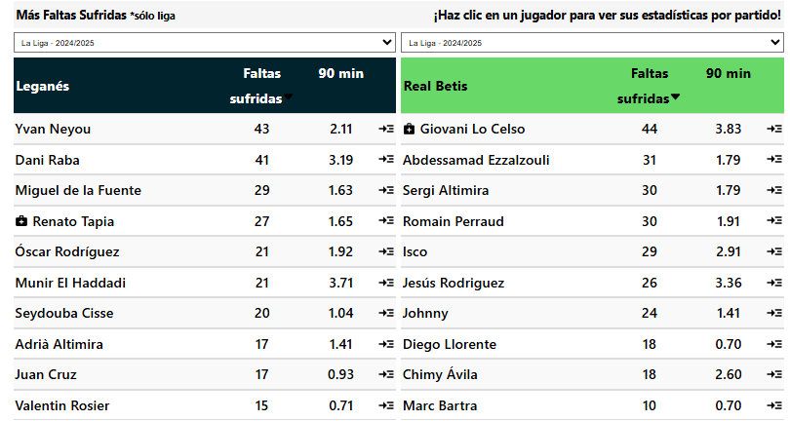
Tarjetas | Total | Casa |  | Tarjetas | Total | Casa | Tarjetas | Total | Casa |  |  |  |  | Total / Promedio | 13 | 13.31 | 0.83 | 0.31 | 1.85 | 24 | 0.31 | 4 |  | Total / Promedio | 13 | 13.46 | 0.93 | 0.46 | 2.00 | 26 | 0.08 | 1 |  |  |  |  |  |  |  | 1 o más tarjetas por equipo en 9/10 partidos de liga fuera de casa
Mas de 1.5 | 60% | 60% |  | Mas de 1.5 | 60% | 80% | Mas |  |  |  | G2 |  |  |  |  |  |  |  |  |  |  |  |  |  |  |  |  |  |  |  |  |  |  | adversarios del Betis recibieron 4 o más tarjetas en sus últimos 4 partidos de liga |  |  |  |  |  | 1 o más tarjetas por equipo en 7/10 partidos de liga fuera de casa
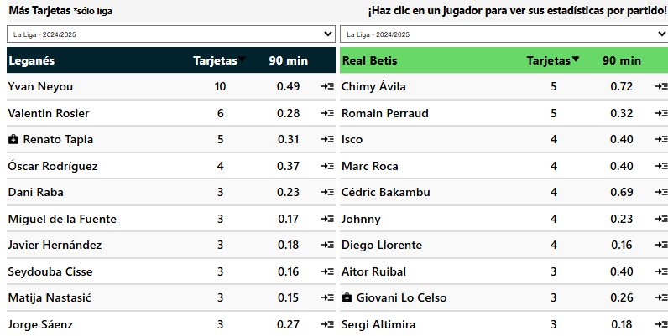
Mas de 2.5 |  | 60% |  | Mas de 2.5 | 60% | 60% |  |  |  |  | Situcaiones Tarjetas |  |  | Arbitro | A favor (G2) |  |  |  |  |  |  |  |  | Arbitro | En contra (G2)
Mas de 3,5 |  |  |  | Mas de 3,5 |  |  |  |  |  |  | Tipos | Tarjetas |  | Nombre | Jgdos | Faltas pp | Faltas pe | Pen pp | Amar pp | Amar | Rojo pp | Roja |  | Nombre | Jgdos | Faltas pp | Faltas pe | Pen pp | Amar pp | Amar | Rojo pp | Roja |  | Leganes tuvieron 1 o más tarjetas para ambos equipos en los últimos 10 partidos de liga |  |  |  |  |  | Recibido más de 2 tarjetas en 7/10 partidos de liga fuera de casa
 |  |  |  |  |  |  |  |  |  |  | Faltas | 16 |  | 1.Javier Alberola Rojas | 4 | 15.75 | 0.77 | 0.25 | 0.50 | 2 | 0.25 | 1 |  | 1.Javier Alberola Rojas | 4 | 11.75 | 0.62 | 0.25 | 1.25 | 5 | 0.50 | 2 |  | Betis tuvieron 1 o más tarjetas para ambos equipos en los últimos 7 partidos de la liga fuera de casa
G2 |  |  |  | G2 |  |  | G2 |  |  |  | Otro | 13 |  | 2.Mateo Busquets Ferrer | 2 | 13.50 | 0.90 | 0.00 | 4.50 | 9 | 0.00 | 0 |  | 2.Mateo Busquets Ferrer | 2 | 14.00 | 0.78 | 0.00 | 2.00 | 4 | 0.50 | 1 |  | Leganes tuvieron 1 o más tarjetas para ambos equipos en los últimos 6 partidos de liga en casa
A favor del Equipo |  |  |  | En contra del Equipo |  |  | Mas Tarjetas |  |  |  | A. Deportivo | 4 |  | 3.G.C. Fernández | 1 | 10.00 | 0.63 | 0.00 | 4.00 | 4 | 1.00 | 1 |  | 3.G.C. Fernández | 1 | 19.00 | 1.00 | 0.00 | 5.00 | 5 | 0.00 | 0 |  | Betis tuvieron 1 o más tarjetas para ambos equipos en los últimos 3 partidos de liga
Tarjetas | Total | Afuera |  | Tarjetas | Total | Afuera | Tarjetas | Total | Afuera |  | Simulacion |  |  | 4.Adrián Cordero Vega | 1 | 10.00 | 0.50 | 0.00 | 4.00 | 4 | 0.00 | 0 |  | 4.Adrián Cordero Vega | 1 | 21.00 | 1.11 | 0.00 | 2.00 | 2 | 0.00 | 0
Mas de 1.5 | 60% | 80% |  | Mas de 1.5 | 100% | 100% | Mas |  |  |  |  |  |  | 5.R. deB. Bengoetxea | 1 | 16.00 | 1.00 | 0.00 | 2.00 | 2 | 0.00 | 0 |  | 5.R. deB. Bengoetxea | 1 | 10.00 | 0.32 | 0.00 | 4.00 | 4 | 0.00 | 0 |  |  | Los rivales han recibido más de 2 tarjetas en 8/10 partidos de liga en casa
Mas de 2.5 |  | 60% |  | Mas de 2.5 | 100% | 80% |  | Mas de 4 |  |  |  |  |  | 6.Juan Martínez Munuera | 1 | 15.00 | 1.15 | 1.00 | 4.00 | 4 | 0.00 | 0 |  | 6.Juan Martínez Munuera | 1 | 15.00 | 0.71 | 0.00 | 4.00 | 4 | 1.00 | 1
Mas de 3,5 |  | 60% |  | Mas de 3,5 | 80% |  | Promedio de Tarjetas |  |  |  | Promedio de Faltas |  |  | 7.J.M.S. Martínez | 1 | 10.00 | 0.83 | 0.00 | 2.00 | 2 | 0.00 | 0 |  | 7.J.M.S. Martínez | 1 | 21.00 | 0.91 | 0.00 | 4.00 | 4 | 0.00 | 0 |  |  |  | 4 o más tarjetas totales en 8/10 partidos de liga en casa
 |  |  |  |  |  |  | 4.2 | Total | 5.5 |  | 26.8 | Total | 28.5 | 8.F.J.H. Maeso | 1 | 10.00 | 0.45 | 1.00 | 2.00 | 2 | 0.00 | 0 |  | 8.F.J.H. Maeso | 1 | 28.00 | 0.97 | 0.00 | 3.00 | 3 | 0.00 | 0 |  |  |  | 1 o más tarjetas por equipo en sus últimos 6 partidos de liga en casa
G1 |  |  |  | G2 |  |  | 2.2 | A Favor | 2.4 |  | 13.3 | Recibidas | 13 | 9.Alejandro Muñiz Ruiz | 1 | 8.00 | 0.73 | 0.00 | 1.00 | 1 | 1.00 | 1 |  | 9.Alejandro Muñiz Ruiz | 1 | 12.00 | 1.09 | 0.00 | 2.00 | 2 | 0.00 | 0 |  |  |  | 1 o más tarjetas por equipo en 9/10 partidos de liga en casa
Ambos Marcan |  |  |  | Ambos Marcan |  |  | 2.1 | En Contra | 3.2 |  | 13.5 | Cometidas | 15.5 | Total / Promedio | 13 | 13.00 | 0.76 | 0.23 | 2.31 | 30 | 0.23 | 3 |  | Total / Promedio | 13 | 15.46 | 0.76 | 0.08 | 2.54 | 33 | 0.31 | 4 |  |  |  | 1 o más tarjetas por equipo en 7/10 partidos de liga en casa
Tarjetas | Total | Casa |  | Tarjetas | Total | Afuera | Mas de 2 |  | Mas de 1 |  | Mas de 12.5 | 1.38
Mas de 0.5 | 100% | 100% |  | Mas de 0.5 | 80% | 100% |  |  |  |  | Menos de 14.5 | 1.5 |  |  |  |  |  |  |  |  |  |  |  |  |  |  |  |  |  |  |  |  |  |  |  | Recibido más de 2 tarjetas en 8/10 partidos de liga en casa
Mas de 1.5 | 60% | 60% |  | Mas de 1.5 | 60% | 80% | Mas de 2.5 | 1.8
Mas de 2,5 |  |  |  | Mas de 2,5 |  |  | Menos de 2.5 | 1.5

